Menu
Planejamento Estratégico

Acessar a Planilha


Essa planilha deve possibilitar à empresária estruturar o seu planejamento com definição de estratégicas e plano de ação para execução, uma vez que é importante manter o controle do seu negócio. Defina objetivos e metas e acompanhe os respectivos resultados. O uso da planilha deverá reforçar para a empreendedora a identidade da empresa, a definição de metas e ações para alcançar os objetivos traçados, bem como o acompanhamento dos resultados alcançados.

Esta planilha foi desenvolvida por:
Empresa: | Geominer

INICIAR
INSTRUÇÕES

DA
Planejamento Estratégico| Premissas

Premissas
Análise SWOT
Estratégia
Plano de Ação
Resultados
Gráficos
Mapa Estratégico

Empresa: | Geominer |  | Meta Específica por Área

Ano início do planejamento |  | 2025 | Perspectiva 1 | Perspectiva Financeira | Perspectiva 2 | Perspectiva de Clientes
 |  |  | Direção | Indicador | Direção | Indicador
Planejar para quantos anos? |  | 3 anos | Aumentar | Receita mensal recorrente | Aumentar | Quantidade de usuários ativos
 |  |  | Aumentar | Lucratividade | Aumentar | Taxa de retenção de assinantes
Missão | Fornecer dados inteligentes e acessíveis para que empreendedores tomem decisões estratégicas e aumentem suas vendas em marketplaces. |  | Diminuir | Despesas | Aumentar | Índice de satisfação dos clientes
 |  |  | Diminuir | Custos operacionais fixos
Visão | Ser a principal plataforma brasileira de análise de tendências de produtos em marketplaces até 2027

Insira os valores abaixo (um valor por campo)
Inovação e tecnologia acessível
Ética e transparência
Precisão e confiabilidade nos dados |  |  | Perspectiva 3 | Perspectiva de Processos Internos | Perspectiva 4 | Perspectiva de Aprendizagem
Foco no sucesso do cliente |  |  | Direção | Indicador | Direção | Indicador
Colaboração e aprendizado contínuo |  |  | Aumentar | Integração com marketplaces (Amazon, Mercado Livre, Shopee etc.) | Aumentar | Know How da equipe
 |  |  | Aumentar | Tempo médio de atualização dos relatórios | Aumentar | Eficiência das rotinas internas
 |  |  | Diminuir | Tempo de resposta do suporte | Aumentar | Engajamento e capacitação dos colaboradores

Int
Planejamento Estratégico| Análise SWOT

Premissas
Análise SWOT
Estratégia
Plano de Ação
Resultados
Gráficos
Mapa Estratégico

 | FATORES INTERNOS | ATENDIMENTO | IMPORTÂNCIA | PONTUAÇÃO | ANÁLISE |  | FATORES EXTERNOS | MOMENTO | IMPORTÂNCIA | PONTUAÇÃO | ANÁLISE

Estrela | Equipe técnica qualificada em mineração de dados e desenvolvimento | Atende razoavelmente | Muito importante | 5 | FORÇA | Estrela | Expansão do e-commerce e digitalização de negócios | Favorável | Muito Importante | 10 | OPORTUNIDADE
Estrela | Interface moderna e intuitiva | Atende totalmente | Importante | 8 | FORÇA | Estrela | Crescimento do uso de ferramentas de análise de dados | Favorável | Muito Importante | 10 | OPORTUNIDADE
Estrela | Integração com múltiplos marketplaces | Atende totalmente | Muito Importante | 10 | FORÇA | Estrela | Concorrência consolidada com alto investimento | Desfavorável | Muito Importante | -10 | AMEAÇA
Estrela | Dependência de APIs externas | Atende razoavelmente | Muito Importante | 5 | FORÇA | Estrela | Mudanças nas políticas de acesso a dados (APIs e scraping | Desfavorável | Muito Importante | -10 | AMEAÇA
Estrela | Marca ainda pouco reconhecida | Não atende | Importante | -8 | FRAQUEZA | Estrela | Potencial de parcerias estratégicas com agências digitais | Favorável | Importante | 8 | OPORTUNIDADE
Estrela | Necessidade de investimento em marketing | Não atende | Muito Importante | -10 | FRAQUEZA

EST
Planejamento Estratégico| Estratégia

Premissas
Análise SWOT
Estratégia
Plano de Ação
Resultados
Gráficos
Mapa Estratégico
Perspectiva Financeira
Perspectiva de Clientes
Perspectiva de Processos Internos
Perspectiva de Aprendizagem

 | 2025 | Ano 1 |  |  |  |  |  |  |  |  |  |  |  |  |  |  | 2026 | Ano 2 |  |  |  |  |  |  |  |  |  |  |  |  |  |  | 2027 | Ano 3 |  |  |  |  |  |  |  |  |  |  |  |  |  |  | 2028 | Ano 4 |  |  |  |  |  |  |  |  |  |  |  |  |  |  | 2029 | Ano 5
 | Meta | R$ | Jan | Fev | Mar | Abr | Mai | Jun | Jul | Ago | Set | Out | Nov | Dez | Parcial | Total |  |  | Jan | Fev | Mar | Abr | Mai | Jun | Jul | Ago | Set | Out | Nov | Dez | Parcial | Total |  |  | Jan | Fev | Mar | Abr | Mai | Jun | Jul | Ago | Set | Out | Nov | Dez | Parcial | Total |  |  | Jan | Fev | Mar | Abr | Mai | Jun | Jul | Ago | Set | Out | Nov | Dez | Parcial | Total |  |  | Jan | Fev | Mar | Abr | Mai | Jun | Jul | Ago | Set | Out | Nov | Dez | Parcial | Total
 | Aumentar: Receitas | Planejado | 1500.0 | 2500.0 | 3500.0 | 4500.0 |  |  |  |  |  |  |  |  | 12000 | 12000.0 | 7 | Planejado | 50.0 |  |  |  |  |  |  |  |  |  |  |  | 50 | 50.0 |  | Planejado |  |  |  |  |  |  |  |  |  |  |  |  | 0 | 0 |  | Planejado |  |  |  |  |  |  |  |  |  |  |  |  | 0 | 0 |  | Planejado |  |  |  |  |  |  |  |  |  |  |  |  | 0 | 0
 |  | Realizado | 1200.0 | 2300.0 | 3800.0 | 4600.0 |  |  |  |  |  |  |  |  | 11900 | 11900.0 | 8 | Realizado |  |  |  |  |  |  |  |  |  |  |  |  | 0 | 0.0 |  | Realizado |  |  |  |  |  |  |  |  |  |  |  |  | 0 | 0 |  | Realizado |  |  |  |  |  |  |  |  |  |  |  |  | 0 | 0 |  | Realizado |  |  |  |  |  |  |  |  |  |  |  |  | 0 | 0
 |  | Percentual | -20% | -8% | 9% | 2% |  |  |  |  |  |  |  |  | -0.83% | -0.83% |  | Percentual |  |  |  |  |  |  |  |  |  |  |  |  | -100.00% | -100.00% |  | Percentual |  |  |  |  |  |  |  |  |  |  |  |  |  |  |  | Percentual |  |  |  |  |  |  |  |  |  |  |  |  |  |  |  | Percentual
 |  |  | 4 |  |  |  |  |  |  |  |  |  |  | 15 |  |  |  |  | 20 |  |  |  |  |  |  |  |  |  |  | 31 |  |  |  |  | 36 |  |  |  |  |  |  |  |  |  |  | 47 |  |  |  |  | 52 |  |  |  |  |  |  |  |  |  |  | 63 |  |  |  |  | 68 |  |  |  |  |  |  |  |  |  |  | 79
 | Meta | Número | Jan | Fev | Mar | Abr | Mai | Jun | Jul | Ago | Set | Out | Nov | Dez | Parcial | Total |  |  | Jan | Fev | Mar | Abr | Mai | Jun | Jul | Ago | Set | Out | Nov | Dez | Parcial | Total |  |  | Jan | Fev | Mar | Abr | Mai | Jun | Jul | Ago | Set | Out | Nov | Dez | Parcial | Total |  |  | Jan | Fev | Mar | Abr | Mai | Jun | Jul | Ago | Set | Out | Nov | Dez | Parcial | Total |  |  | Jan | Fev | Mar | Abr | Mai | Jun | Jul | Ago | Set | Out | Nov | Dez | Parcial | Total
 | Aumentar: Lucratividade | Planejado | 10 | 12 | 15 | 18 |  |  |  |  |  |  |  | 2 | 57 | 57 | 12 | Planejado |  |  |  |  |  |  |  |  |  |  |  |  | 0 | 0 |  | Planejado |  |  |  |  |  |  |  |  |  |  |  |  | 0 | 0 |  | Planejado |  |  |  |  |  |  |  |  |  |  |  |  | 0 | 0 |  | Planejado |  |  |  |  |  |  |  |  |  |  |  |  | 0 | 0
 |  | Realizado | 8 | 13 | 17 | 20 |  |  |  |  |  |  |  | 1 | 59 | 59 | 13 | Realizado |  |  |  |  |  |  |  |  |  |  |  |  | 0 | 0 |  | Realizado |  |  |  |  |  |  |  |  |  |  |  |  | 0 | 0 |  | Realizado |  |  |  |  |  |  |  |  |  |  |  |  | 0 | 0 |  | Realizado |  |  |  |  |  |  |  |  |  |  |  |  | 0 | 0
 |  | Percentual | -20% | 8% | 13% | 11% |  |  |  |  |  |  |  | -50% | 3.51% | 3.51% |  | Percentual |  |  |  |  |  |  |  |  |  |  |  |  |  |  |  | Percentual |  |  |  |  |  |  |  |  |  |  |  |  |  |  |  | Percentual |  |  |  |  |  |  |  |  |  |  |  |  |  |  |  | Percentual

 | Meta | Porcentagem | Jan | Fev | Mar | Abr | Mai | Jun | Jul | Ago | Set | Out | Nov | Dez | Parcial | Total |  |  | Jan | Fev | Mar | Abr | Mai | Jun | Jul | Ago | Set | Out | Nov | Dez | Parcial | Total |  |  | Jan | Fev | Mar | Abr | Mai | Jun | Jul | Ago | Set | Out | Nov | Dez | Parcial | Total |  |  | Jan | Fev | Mar | Abr | Mai | Jun | Jul | Ago | Set | Out | Nov | Dez | Parcial | Total |  |  | Jan | Fev | Mar | Abr | Mai | Jun | Jul | Ago | Set | Out | Nov | Dez | Parcial | Total
 | Diminuir: Despesas | Planejado | 5 | 7 | 8 | 10 |  |  |  |  |  |  |  |  | 30 | 30 | 17 | Planejado |  |  |  |  |  |  |  |  |  |  |  |  | 0 | 0 |  | Planejado |  |  |  |  |  |  |  |  |  |  |  |  | 0 | 0 |  | Planejado |  |  |  |  |  |  |  |  |  |  |  |  | 0 | 0 |  | Planejado |  |  |  |  |  |  |  |  |  |  |  |  | 0 | 0
 |  | Realizado | 4 | 6 | 8 | 9 |  |  |  |  |  |  |  |  | 27 | 27 | 18 | Realizado |  |  |  |  |  |  |  |  |  |  |  |  | 0 | 0 |  | Realizado |  |  |  |  |  |  |  |  |  |  |  |  | 0 | 0 |  | Realizado |  |  |  |  |  |  |  |  |  |  |  |  | 0 | 0 |  | Realizado |  |  |  |  |  |  |  |  |  |  |  |  | 0 | 0
1 |  | Percentual | -20% | -14% | 0% | -10% |  |  |  |  |  |  |  |  | -10.00% | -10.00% |  | Percentual |  |  |  |  |  |  |  |  |  |  |  |  |  |  |  | Percentual |  |  |  |  |  |  |  |  |  |  |  |  |  |  |  | Percentual |  |  |  |  |  |  |  |  |  |  |  |  |  |  |  | Percentual

 | Meta | Porcentagem | Jan | Fev | Mar | Abr | Mai | Jun | Jul | Ago | Set | Out | Nov | Dez | Parcial | Total |  |  | Jan | Fev | Mar | Abr | Mai | Jun | Jul | Ago | Set | Out | Nov | Dez | Parcial | Total |  |  | Jan | Fev | Mar | Abr | Mai | Jun | Jul | Ago | Set | Out | Nov | Dez | Parcial | Total |  |  | Jan | Fev | Mar | Abr | Mai | Jun | Jul | Ago | Set | Out | Nov | Dez | Parcial | Total |  |  | Jan | Fev | Mar | Abr | Mai | Jun | Jul | Ago | Set | Out | Nov | Dez | Parcial | Total
 |  | Planejado |  |  |  |  |  |  |  |  |  |  |  |  | 0 | 0 | 17 | Planejado |  |  |  |  |  |  |  |  |  |  |  |  | 0 | 0 |  | Planejado |  |  |  |  |  |  |  |  |  |  |  |  | 0 | 0 |  | Planejado |  |  |  |  |  |  |  |  |  |  |  |  | 0 | 0 |  | Planejado |  |  |  |  |  |  |  |  |  |  |  |  | 0 | 0
 |  | Realizado |  |  |  |  |  |  |  |  |  |  |  |  | 0 | 0 | 18 | Realizado |  |  |  |  |  |  |  |  |  |  |  |  | 0 | 0 |  | Realizado |  |  |  |  |  |  |  |  |  |  |  |  | 0 | 0 |  | Realizado |  |  |  |  |  |  |  |  |  |  |  |  | 0 | 0 |  | Realizado |  |  |  |  |  |  |  |  |  |  |  |  | 0 | 0
0 |  | Percentual |  |  |  |  |  |  |  |  |  |  |  |  |  |  |  | Percentual |  |  |  |  |  |  |  |  |  |  |  |  |  |  |  | Percentual |  |  |  |  |  |  |  |  |  |  |  |  |  |  |  | Percentual |  |  |  |  |  |  |  |  |  |  |  |  |  |  |  | Percentual

 | Meta | Porcentagem | Jan | Fev | Mar | Abr | Mai | Jun | Jul | Ago | Set | Out | Nov | Dez | Parcial | Total |  |  | Jan | Fev | Mar | Abr | Mai | Jun | Jul | Ago | Set | Out | Nov | Dez | Parcial | Total |  |  | Jan | Fev | Mar | Abr | Mai | Jun | Jul | Ago | Set | Out | Nov | Dez | Parcial | Total |  |  | Jan | Fev | Mar | Abr | Mai | Jun | Jul | Ago | Set | Out | Nov | Dez | Parcial | Total |  |  | Jan | Fev | Mar | Abr | Mai | Jun | Jul | Ago | Set | Out | Nov | Dez | Parcial | Total
 |  | Planejado |  |  |  |  |  |  |  |  |  |  |  |  | 0 | 0 | 17 | Planejado |  |  |  |  |  |  |  |  |  |  |  |  | 0 | 0 |  | Planejado |  |  |  |  |  |  |  |  |  |  |  |  | 0 | 0 |  | Planejado |  |  |  |  |  |  |  |  |  |  |  |  | 0 | 0 |  | Planejado |  |  |  |  |  |  |  |  |  |  |  |  | 0 | 0
 |  | Realizado |  |  |  |  |  |  |  |  |  |  |  |  | 0 | 0 | 18 | Realizado |  |  |  |  |  |  |  |  |  |  |  |  | 0 | 0 |  | Realizado |  |  |  |  |  |  |  |  |  |  |  |  | 0 | 0 |  | Realizado |  |  |  |  |  |  |  |  |  |  |  |  | 0 | 0 |  | Realizado |  |  |  |  |  |  |  |  |  |  |  |  | 0 | 0
0 |  | Percentual |  |  |  |  |  |  |  |  |  |  |  |  |  |  |  | Percentual |  |  |  |  |  |  |  |  |  |  |  |  |  |  |  | Percentual |  |  |  |  |  |  |  |  |  |  |  |  |  |  |  | Percentual |  |  |  |  |  |  |  |  |  |  |  |  |  |  |  | Percentual

 |  |  | 1 | 1 | 1 | 1 |  |  |  |  |  |  |  |  |  |  |  |  | 1
 |  |  | 1 | 1 | 1 | 1
 |  |  | 1 | 1 | 1 | 1 |  |  |  |  |  |  |  | 1
 |  |  | 1 | 1 | 1 | 1 |  |  |  |  |  |  |  | 1
 |  |  | 1 | 1 | 1 | 1
 |  |  | 1 | 1 | 1 | 1

 |  |  | Não | Não | Não | ok | ok | ok | ok | Não | Não | Não | Não | Não |  |  |  |  | Não | Não | Não | Não | Não | Não | Não | Não | Não | Não | Não | Não |  |  |  |  | Não | Não | Não | Não | Não | Não | Não | Não | Não | Não | Não | Não |  |  |  |  | Não | Não | Não | Não | Não | Não | Não | Não | Não | Não | Não | Não |  |  |  |  | Não | Não | Não | Não | Não | Não | Não | Não | Não | Não | Não | Não
 |  |  |  |  |  | 4 | 5 | 6 | 7
 |  |  | Não | Não | Não | ok | Não | Não | Não | Não | Não | Não | Não | Não |  |  |  |  | Não | Não | Não | Não | Não | Não | Não | Não | Não | Não | Não | Não |  |  |  |  | Não | Não | Não | Não | Não | Não | Não | Não | Não | Não | Não | Não | Não | Não | Não | Não | Não | Não | Não | Não | Não | Não | Não | Não | Não | Não | Não | Não |  |  |  |  | Não | Não | Não | Não | Não | Não | Não | Não | Não | Não | Não | Não
 |  |  |  |  |  | 4
 |  |  | Não | Não | Não | ok | Não | Não | Não | Não | Não | Não | Não | Não |  |  |  |  | Não | Não | Não | Não | Não | Não | Não | Não | Não | Não | Não | Não |  |  |  |  | Não | Não | Não | Não | Não | Não | Não | Não | Não | Não | Não | Não | Não | Não | Não | Não | Não | Não | Não | Não | Não | Não | Não | Não | Não | Não | Não | Não |  |  |  |  | Não | Não | Não | Não | Não | Não | Não | Não | Não | Não | Não | Não

 |  |  |  |  |  | 4
 | Aumentar: Receita mensal recorrente | Perspectiva Financeira
 | Aumentar: Lucratividade | Perspectiva de Clientes
 | Diminuir: Despesas | Perspectiva de Processos Internos
 | Diminuir: Custos operacionais fixos | Perspectiva de Aprendizagem
 | :
 | :
 | :
 | :

EST 2
Planejamento Estratégico| Estratégia

Premissas
Análise SWOT
Estratégia
Plano de Ação
Resultados
Gráficos
Mapa Estratégico
Perspectiva Financeira
Perspectiva de Clientes
Perspectiva de Processos Internos
Perspectiva de Aprendizagem

2025 | Ano 1 |  |  |  |  |  |  |  |  |  |  |  |  |  |  | 2026 | Ano 2 |  |  |  |  |  |  |  |  |  |  |  |  |  |  | 2027 | Ano 3 |  |  |  |  |  |  |  |  |  |  |  |  |  |  | 2028 | Ano 4 |  |  |  |  |  |  |  |  |  |  |  |  |  |  | 2029 | Ano 5
Meta | Porcentagem | Jan | Fev | Mar | Abr | Mai | Jun | Jul | Ago | Set | Out | Nov | Dez | Parcial | Total |  |  | Jan | Fev | Mar | Abr | Mai | Jun | Jul | Ago | Set | Out | Nov | Dez | Parcial | Total |  |  | Jan | Fev | Mar | Abr | Mai | Jun | Jul | Ago | Set | Out | Nov | Dez | Parcial | Total |  |  | Jan | Fev | Mar | Abr | Mai | Jun | Jul | Ago | Set | Out | Nov | Dez | Parcial | Total |  |  | Jan | Fev | Mar | Abr | Mai | Jun | Jul | Ago | Set | Out | Nov | Dez | Parcial | Total
Aumentar: Quantidade de vendas | Planejado | 0.1 | 0.1 | 0.1 | 0.1 | 0.1 | 0.1 | 0.1 | 0.1 |  |  |  |  | 0.8 | 0.8 | 7 | Planejado | 200.0 | 210.0 | 211.0 |  |  |  |  |  |  |  |  | 2.0 | 623 | 623.0 |  | Planejado | 2 | 0.9 |  |  |  |  |  |  |  |  |  | 2 | 4.9 | 4.9 |  | Planejado | 1 |  |  |  |  |  |  |  |  |  |  | 3 | 4 | 4 |  | Planejado | 2 |  |  |  |  |  |  |  |  |  |  | 5 | 7 | 7
 | Realizado | 0.2 | 0.1 | 0.1 | 0.2 | 0.2 | 0.2 | 0.2 | 0.2 |  |  |  |  | 1.35 | 1.4 | 8 | Realizado | 220.0 | 200.0 | 200.0 |  |  |  |  |  |  |  |  | 2.0 | 622 | 622.0 |  | Realizado | 2 |  |  |  |  |  |  |  |  |  |  | 3 | 5 | 5 |  | Realizado | 1 |  |  |  |  |  |  |  |  |  |  | 3 | 4 | 4 |  | Realizado | 2 |  |  |  |  |  |  |  |  |  |  | 6 | 8 | 8
 | Percentual | 100% | -50% | 0% | 100% | 100% | 100% | 100% | 100% |  |  |  |  | 68.75% | 68.75% |  | Percentual | 10% | -5% | -5% |  |  |  |  |  |  |  |  | 0% | -0.16% | -0.16% |  | Percentual | 0% |  |  |  |  |  |  |  |  |  |  | 50% | 2.04% | 2.04% |  | Percentual | 0% |  |  |  |  |  |  |  |  |  |  | 0% | 0.00% | 0.00% |  | Percentual | 0% |  |  |  |  |  |  |  |  |  |  | 20% | 14.29% | 14.29%
 |  | 4 |  |  |  |  |  |  |  |  |  |  | 15 |  |  |  |  | 20 |  |  |  |  |  |  |  |  |  |  | 31 |  |  |  |  | 36 |  |  |  |  |  |  |  |  |  |  | 47 |  |  |  |  | 52 |  |  |  |  |  |  |  |  |  |  | 63 |  |  |  |  | 68 |  |  |  |  |  |  |  |  |  |  | 79
Meta | Número | Jan | Fev | Mar | Abr | Mai | Jun | Jul | Ago | Set | Out | Nov | Dez | Parcial | Total |  |  | Jan | Fev | Mar | Abr | Mai | Jun | Jul | Ago | Set | Out | Nov | Dez | Parcial | Total |  |  | Jan | Fev | Mar | Abr | Mai | Jun | Jul | Ago | Set | Out | Nov | Dez | Parcial | Total |  |  | Jan | Fev | Mar | Abr | Mai | Jun | Jul | Ago | Set | Out | Nov | Dez | Parcial | Total |  |  | Jan | Fev | Mar | Abr | Mai | Jun | Jul | Ago | Set | Out | Nov | Dez | Parcial | Total
Aumentar: Número de clientes | Planejado | 50 | 100 | 150 | 200 |  |  |  |  |  |  |  |  | 500 | 500 | 12 | Planejado | 55 |  |  |  |  |  |  |  |  |  |  | 2 | 57 | 57 |  | Planejado | 7 |  |  |  |  |  |  |  |  |  |  | 4 | 11 | 11 |  | Planejado | 2 |  |  |  |  |  |  |  |  |  |  | 3 | 5 | 5 |  | Planejado | 2 |  |  |  |  |  |  |  |  |  |  | 4 | 6 | 6
 | Realizado | 45 | 95 | 165 | 215 |  |  |  |  |  |  |  |  | 520 | 520 | 13 | Realizado | 45 |  |  |  |  |  |  |  |  |  |  | 2 | 47 | 47 |  | Realizado | 78 |  |  |  |  |  |  |  |  |  |  | 5 | 83 | 83 |  | Realizado | 2 |  |  |  |  |  |  |  |  |  |  | 3 | 5 | 5 |  | Realizado | 2 |  |  |  |  |  |  |  |  |  |  | 4 | 6 | 6
 | Percentual | -10% | -5% | 10% | 8% |  |  |  |  |  |  |  |  | 4.00% | 4.00% |  | Percentual | -18% |  |  |  |  |  |  |  |  |  |  | 0% | -17.54% | -17.54% |  | Percentual | 1014% |  |  |  |  |  |  |  |  |  |  | 25% | 654.55% | 654.55% |  | Percentual | 0% |  |  |  |  |  |  |  |  |  |  | 0% | 0.00% | 0.00% |  | Percentual | 0% |  |  |  |  |  |  |  |  |  |  | 0% | 0.00% | 0.00%

Meta | Porcentagem | Jan | Fev | Mar | Abr | Mai | Jun | Jul | Ago | Set | Out | Nov | Dez | Parcial | Total |  |  | Jan | Fev | Mar | Abr | Mai | Jun | Jul | Ago | Set | Out | Nov | Dez | Parcial | Total |  |  | Jan | Fev | Mar | Abr | Mai | Jun | Jul | Ago | Set | Out | Nov | Dez | Parcial | Total |  |  | Jan | Fev | Mar | Abr | Mai | Jun | Jul | Ago | Set | Out | Nov | Dez | Parcial | Total |  |  | Jan | Fev | Mar | Abr | Mai | Jun | Jul | Ago | Set | Out | Nov | Dez | Parcial | Total
 | Planejado |  |  |  |  |  |  |  |  |  |  |  |  | 0 | 0 | 17 | Planejado | 10 |  |  |  |  |  |  |  |  |  |  | 2 | 12 | 12 |  | Planejado | 90 |  |  |  |  |  |  |  |  |  |  |  | 90 | 90 |  | Planejado | 7 |  |  |  |  |  |  |  |  |  |  | 9 | 16 | 16 |  | Planejado | 4 |  |  |  |  |  |  |  |  |  |  | 9 | 13 | 13
 | Realizado |  |  |  |  |  |  |  |  |  |  |  |  | 0 | 0 | 18 | Realizado | 90 |  |  |  |  |  |  |  |  |  |  | 3 | 93 | 93 |  | Realizado | 10 |  |  |  |  |  |  |  |  |  |  |  | 10 | 10 |  | Realizado | 8 |  |  |  |  |  |  |  |  |  |  | 10 | 18 | 18 |  | Realizado | 9 |  |  |  |  |  |  |  |  |  |  | 10 | 19 | 19
 | Percentual |  |  |  |  |  |  |  |  |  |  |  |  |  |  |  | Percentual | 800% |  |  |  |  |  |  |  |  |  |  | 50% | 675.00% | 675.00% |  | Percentual | -89% |  |  |  |  |  |  |  |  |  |  |  | -88.89% | -88.89% |  | Percentual | 14% |  |  |  |  |  |  |  |  |  |  | 11% | 12.50% | 12.50% |  | Percentual | 125% |  |  |  |  |  |  |  |  |  |  | 11% | 46.15% | 46.15%

Meta | Porcentagem | Jan | Fev | Mar | Abr | Mai | Jun | Jul | Ago | Set | Out | Nov | Dez | Parcial | Total |  |  | Jan | Fev | Mar | Abr | Mai | Jun | Jul | Ago | Set | Out | Nov | Dez | Parcial | Total |  |  | Jan | Fev | Mar | Abr | Mai | Jun | Jul | Ago | Set | Out | Nov | Dez | Parcial | Total |  |  | Jan | Fev | Mar | Abr | Mai | Jun | Jul | Ago | Set | Out | Nov | Dez | Parcial | Total |  |  | Jan | Fev | Mar | Abr | Mai | Jun | Jul | Ago | Set | Out | Nov | Dez | Parcial | Total
 | Planejado |  |  |  |  |  |  |  |  |  |  |  |  | 0 | 0 | 17 | Planejado | 10 |  |  |  |  |  |  |  |  |  |  | 2 | 12 | 12 |  | Planejado | 90 |  |  |  |  |  |  |  |  |  |  |  | 90 | 90 |  | Planejado | 7 |  |  |  |  |  |  |  |  |  |  | 9 | 16 | 16 |  | Planejado | 4 |  |  |  |  |  |  |  |  |  |  | 9 | 13 | 13
 | Realizado |  |  |  |  |  |  |  |  |  |  |  |  | 0 | 0 | 18 | Realizado | 90 |  |  |  |  |  |  |  |  |  |  | 3 | 93 | 93 |  | Realizado | 10 |  |  |  |  |  |  |  |  |  |  |  | 10 | 10 |  | Realizado | 8 |  |  |  |  |  |  |  |  |  |  | 10 | 18 | 18 |  | Realizado | 9 |  |  |  |  |  |  |  |  |  |  | 10 | 19 | 19
 | Percentual |  |  |  |  |  |  |  |  |  |  |  |  |  |  |  | Percentual | 800% |  |  |  |  |  |  |  |  |  |  | 50% | 675.00% | 675.00% |  | Percentual | -89% |  |  |  |  |  |  |  |  |  |  |  | -88.89% | -88.89% |  | Percentual | 14% |  |  |  |  |  |  |  |  |  |  | 11% | 12.50% | 12.50% |  | Percentual | 125% |  |  |  |  |  |  |  |  |  |  | 11% | 46.15% | 46.15%

Meta | Porcentagem | Jan | Fev | Mar | Abr | Mai | Jun | Jul | Ago | Set | Out | Nov | Dez | Parcial | Total |  |  | Jan | Fev | Mar | Abr | Mai | Jun | Jul | Ago | Set | Out | Nov | Dez | Parcial | Total |  |  | Jan | Fev | Mar | Abr | Mai | Jun | Jul | Ago | Set | Out | Nov | Dez | Parcial | Total |  |  | Jan | Fev | Mar | Abr | Mai | Jun | Jul | Ago | Set | Out | Nov | Dez | Parcial | Total |  |  | Jan | Fev | Mar | Abr | Mai | Jun | Jul | Ago | Set | Out | Nov | Dez | Parcial | Total
 | Planejado |  |  |  |  |  |  |  |  |  |  |  |  | 0 | 0 | 17 | Planejado | 10 |  |  |  |  |  |  |  |  |  |  | 2 | 12 | 12 |  | Planejado | 90 |  |  |  |  |  |  |  |  |  |  |  | 90 | 90 |  | Planejado | 7 |  |  |  |  |  |  |  |  |  |  | 9 | 16 | 16 |  | Planejado | 4 |  |  |  |  |  |  |  |  |  |  | 9 | 13 | 13
 | Realizado |  |  |  |  |  |  |  |  |  |  |  |  | 0 | 0 | 18 | Realizado | 90 |  |  |  |  |  |  |  |  |  |  | 3 | 93 | 93 |  | Realizado | 10 |  |  |  |  |  |  |  |  |  |  |  | 10 | 10 |  | Realizado | 8 |  |  |  |  |  |  |  |  |  |  | 10 | 18 | 18 |  | Realizado | 9 |  |  |  |  |  |  |  |  |  |  | 10 | 19 | 19
 | Percentual |  |  |  |  |  |  |  |  |  |  |  |  |  |  |  | Percentual | 800% |  |  |  |  |  |  |  |  |  |  | 50% | 675.00% | 675.00% |  | Percentual | -89% |  |  |  |  |  |  |  |  |  |  |  | -88.89% | -88.89% |  | Percentual | 14% |  |  |  |  |  |  |  |  |  |  | 11% | 12.50% | 12.50% |  | Percentual | 125% |  |  |  |  |  |  |  |  |  |  | 11% | 46.15% | 46.15%

 |  | 1 | 1 | 1 | 1 | 1 | 1 | 1 | 1 |  |  |  |  |  |  |  |  | 1 | 1 | 1 |  |  |  |  |  |  |  |  | 1 |  |  |  |  | 1 | 1 |  |  |  |  |  |  |  |  |  | 1 |  |  |  |  | 1 |  |  |  |  |  |  |  |  |  |  | 1 |  |  |  |  | 1 |  |  |  |  |  |  |  |  |  |  | 1
 |  | 1 | 1 | 1 | 1 | 1 | 1 | 1 | 1 |  |  |  |  |  |  |  |  | 1 | 1 | 1 |  |  |  |  |  |  |  |  | 1 |  |  |  |  | 1 |  |  |  |  |  |  |  |  |  |  | 1 |  |  |  |  | 1 |  |  |  |  |  |  |  |  |  |  | 1 |  |  |  |  | 1 |  |  |  |  |  |  |  |  |  |  | 1
 |  | 1 | 1 | 1 | 1 |  |  |  |  |  |  |  |  |  |  |  |  | 1 |  |  |  |  |  |  |  |  |  |  | 1 |  |  |  |  | 1 |  |  |  |  |  |  |  |  |  |  | 1 |  |  |  |  | 1 |  |  |  |  |  |  |  |  |  |  | 1 |  |  |  |  | 1 |  |  |  |  |  |  |  |  |  |  | 1
 |  | 1 | 1 | 1 | 1 |  |  |  |  |  |  |  |  |  |  |  |  | 1 |  |  |  |  |  |  |  |  |  |  | 1 |  |  |  |  | 1 |  |  |  |  |  |  |  |  |  |  | 1 |  |  |  |  | 1 |  |  |  |  |  |  |  |  |  |  | 1 |  |  |  |  | 1 |  |  |  |  |  |  |  |  |  |  | 1
 |  |  |  |  |  |  |  |  |  |  |  |  |  |  |  |  |  | 1 |  |  |  |  |  |  |  |  |  |  | 1 |  |  |  |  | 1 |  |  |  |  |  |  |  |  |  |  |  |  |  |  |  | 1 |  |  |  |  |  |  |  |  |  |  | 1 |  |  |  |  | 1 |  |  |  |  |  |  |  |  |  |  | 1
 |  |  |  |  |  |  |  |  |  |  |  |  |  |  |  |  |  | 1 |  |  |  |  |  |  |  |  |  |  | 1 |  |  |  |  | 1 |  |  |  |  |  |  |  |  |  |  |  |  |  |  |  | 1 |  |  |  |  |  |  |  |  |  |  | 1 |  |  |  |  | 1 |  |  |  |  |  |  |  |  |  |  | 1
 |  |  |  |  |  |  |  |  |  |  |  |  |  |  |  |  |  | 1 |  |  |  |  |  |  |  |  |  |  | 1 |  |  |  |  | 1 |  |  |  |  |  |  |  |  |  |  |  |  |  |  |  | 1 |  |  |  |  |  |  |  |  |  |  | 1 |  |  |  |  | 1 |  |  |  |  |  |  |  |  |  |  | 1
 |  |  |  |  |  |  |  |  |  |  |  |  |  |  |  |  |  | 1 |  |  |  |  |  |  |  |  |  |  | 1 |  |  |  |  | 1 |  |  |  |  |  |  |  |  |  |  |  |  |  |  |  | 1 |  |  |  |  |  |  |  |  |  |  | 1 |  |  |  |  | 1 |  |  |  |  |  |  |  |  |  |  | 1
 |  |  |  |  |  |  |  |  |  |  |  |  |  |  |  |  |  | 1 |  |  |  |  |  |  |  |  |  |  | 1 |  |  |  |  | 1 |  |  |  |  |  |  |  |  |  |  |  |  |  |  |  | 1 |  |  |  |  |  |  |  |  |  |  | 1 |  |  |  |  | 1 |  |  |  |  |  |  |  |  |  |  | 1
 |  |  |  |  |  |  |  |  |  |  |  |  |  |  |  |  |  | 1 |  |  |  |  |  |  |  |  |  |  | 1 |  |  |  |  | 1 |  |  |  |  |  |  |  |  |  |  |  |  |  |  |  | 1 |  |  |  |  |  |  |  |  |  |  | 1 |  |  |  |  | 1 |  |  |  |  |  |  |  |  |  |  | 1

 |  | Não | Não | Não | ok | ok | ok | ok | Não | Não | Não | Não | Não |  |  |  |  | Não | Não | Não | Não | Não | Não | Não | Não | Não | Não | Não | Não |  |  |  |  | Não | Não | Não | Não | Não | Não | Não | Não | Não | Não | Não | Não |  |  |  |  | Não | Não | Não | Não | Não | Não | Não | Não | Não | Não | Não | Não |  |  |  |  | Não | Não | Não | Não | Não | Não | Não | Não | Não | Não | Não | Não
 |  |  |  |  | 4 | 5 | 6 | 7
 |  | Não | Não | Não | ok | Não | Não | Não | Não | Não | Não | Não | Não |  |  |  |  | Não | Não | Não | Não | Não | Não | Não | Não | Não | Não | Não | Não |  |  |  |  | Não | Não | Não | Não | Não | Não | Não | Não | Não | Não | Não | Não | Não | Não | Não | Não | Não | Não | Não | Não | Não | Não | Não | Não | Não | Não | Não | Não |  |  |  |  | Não | Não | Não | Não | Não | Não | Não | Não | Não | Não | Não | Não
 |  |  |  |  | 4
 |  | Não | Não | Não | ok | Não | Não | Não | Não | Não | Não | Não | Não |  |  |  |  | Não | Não | Não | Não | Não | Não | Não | Não | Não | Não | Não | Não |  |  |  |  | Não | Não | Não | Não | Não | Não | Não | Não | Não | Não | Não | Não | Não | Não | Não | Não | Não | Não | Não | Não | Não | Não | Não | Não | Não | Não | Não | Não |  |  |  |  | Não | Não | Não | Não | Não | Não | Não | Não | Não | Não | Não | Não

 |  |  |  |  | 4
Aumentar: Quantidade de usuários ativos | Perspectiva Financeira
Aumentar: Taxa de retenção de assinantes | Perspectiva de Clientes
Aumentar: Índice de satisfação dos clientes | Perspectiva de Processos Internos
: | Perspectiva de Aprendizagem
:
:
:
:

EST 3
Planejamento Estratégico| Estratégia

Premissas
Análise SWOT
Estratégia
Plano de Ação
Resultados
Gráficos
Mapa Estratégico
Perspectiva Financeira
Perspectiva de Clientes
Perspectiva de Processos Internos
Perspectiva de Aprendizagem

2025 | Ano 1 |  |  |  |  |  |  |  |  |  |  |  |  |  |  | 2026 | Ano 2 |  |  |  |  |  |  |  |  |  |  |  |  |  |  | 2027 | Ano 3 |  |  |  |  |  |  |  |  |  |  |  |  |  |  | 2028 | Ano 4 |  |  |  |  |  |  |  |  |  |  |  |  |  |  | 2029 | Ano 5
Meta | Número | Jan | Fev | Mar | Abr | Mai | Jun | Jul | Ago | Set | Out | Nov | Dez | Parcial | Total |  |  | Jan | Fev | Mar | Abr | Mai | Jun | Jul | Ago | Set | Out | Nov | Dez | Parcial | Total |  |  | Jan | Fev | Mar | Abr | Mai | Jun | Jul | Ago | Set | Out | Nov | Dez | Parcial | Total |  |  | Jan | Fev | Mar | Abr | Mai | Jun | Jul | Ago | Set | Out | Nov | Dez | Parcial | Total |  |  | Jan | Fev | Mar | Abr | Mai | Jun | Jul | Ago | Set | Out | Nov | Dez | Parcial | Total
Aumentar: Tempo médio de atualização dos relatórios | Planejado | 100.0 | 200.0 | 300.0 | 400.0 |  |  |  |  |  |  |  |  | 1000 | 1000.0 | 7 | Planejado | 200.0 | 210.0 | 211.0 |  |  |  |  |  |  |  |  | 2.0 | 623 | 623.0 |  | Planejado | 2 | 0.9 |  |  |  |  |  |  |  |  |  | 2 | 4.9 | 4.9 |  | Planejado | 1 |  |  |  |  |  |  |  |  |  |  | 3 | 4 | 4 |  | Planejado | 2 |  |  |  |  |  |  |  |  |  |  | 5 | 7 | 7
 | Realizado | 80.0 | 190.0 | 320.0 | 420.0 |  |  |  |  |  |  |  |  | 1010 | 1010.0 | 8 | Realizado | 220.0 | 200.0 | 200.0 |  |  |  |  |  |  |  |  | 2.0 | 622 | 622.0 |  | Realizado | 2 |  |  |  |  |  |  |  |  |  |  | 3 | 5 | 5 |  | Realizado | 1 |  |  |  |  |  |  |  |  |  |  | 3 | 4 | 4 |  | Realizado | 2 |  |  |  |  |  |  |  |  |  |  | 6 | 8 | 8
 | Percentual | -20% | -5% | 7% | 5% |  |  |  |  |  |  |  |  | 1.00% | 1.00% |  | Percentual | 10% | -5% | -5% |  |  |  |  |  |  |  |  | 0% | -0.16% | -0.16% |  | Percentual | 0% |  |  |  |  |  |  |  |  |  |  | 50% | 2.04% | 2.04% |  | Percentual | 0% |  |  |  |  |  |  |  |  |  |  | 0% | 0.00% | 0.00% |  | Percentual | 0% |  |  |  |  |  |  |  |  |  |  | 20% | 14.29% | 14.29%
 |  | 4 |  |  |  |  |  |  |  |  |  |  | 15 |  |  |  |  | 20 |  |  |  |  |  |  |  |  |  |  | 31 |  |  |  |  | 36 |  |  |  |  |  |  |  |  |  |  | 47 |  |  |  |  | 52 |  |  |  |  |  |  |  |  |  |  | 63 |  |  |  |  | 68 |  |  |  |  |  |  |  |  |  |  | 79
Meta | R$ | Jan | Fev | Mar | Abr | Mai | Jun | Jul | Ago | Set | Out | Nov | Dez | Parcial | Total |  |  | Jan | Fev | Mar | Abr | Mai | Jun | Jul | Ago | Set | Out | Nov | Dez | Parcial | Total |  |  | Jan | Fev | Mar | Abr | Mai | Jun | Jul | Ago | Set | Out | Nov | Dez | Parcial | Total |  |  | Jan | Fev | Mar | Abr | Mai | Jun | Jul | Ago | Set | Out | Nov | Dez | Parcial | Total |  |  | Jan | Fev | Mar | Abr | Mai | Jun | Jul | Ago | Set | Out | Nov | Dez | Parcial | Total
Aumentar: Integração com marketplaces (Amazon, Mercado Livre, Shopee etc.) | Planejado | 1,000 | 1,500 | 2,000 | 2,500 |  |  |  |  |  |  |  |  | 7000 | 7,000 | 12 | Planejado | 55 |  |  |  |  |  |  |  |  |  |  | 2 | 57 | 57 |  | Planejado | 7 |  |  |  |  |  |  |  |  |  |  | 4 | 11 | 11 |  | Planejado | 2 |  |  |  |  |  |  |  |  |  |  | 3 | 5 | 5 |  | Planejado | 2 |  |  |  |  |  |  |  |  |  |  | 4 | 6 | 6
 | Realizado | 900 | 1,600 | 2,050 | 2,600 |  |  |  |  |  |  |  |  | 7150 | 7150 | 13 | Realizado | 45 |  |  |  |  |  |  |  |  |  |  | 2 | 47 | 47 |  | Realizado | 78 |  |  |  |  |  |  |  |  |  |  | 5 | 83 | 83 |  | Realizado | 2 |  |  |  |  |  |  |  |  |  |  | 3 | 5 | 5 |  | Realizado | 2 |  |  |  |  |  |  |  |  |  |  | 4 | 6 | 6
 | Percentual | -10% | 7% | 3% | 4% |  |  |  |  |  |  |  |  | 2.14% | 2.14% |  | Percentual | -18% |  |  |  |  |  |  |  |  |  |  | 0% | -17.54% | -17.54% |  | Percentual | 1014% |  |  |  |  |  |  |  |  |  |  | 25% | 654.55% | 654.55% |  | Percentual | 0% |  |  |  |  |  |  |  |  |  |  | 0% | 0.00% | 0.00% |  | Percentual | 0% |  |  |  |  |  |  |  |  |  |  | 0% | 0.00% | 0.00%

Meta | Porcentagem | Jan | Fev | Mar | Abr | Mai | Jun | Jul | Ago | Set | Out | Nov | Dez | Parcial | Total |  |  | Jan | Fev | Mar | Abr | Mai | Jun | Jul | Ago | Set | Out | Nov | Dez | Parcial | Total |  |  | Jan | Fev | Mar | Abr | Mai | Jun | Jul | Ago | Set | Out | Nov | Dez | Parcial | Total |  |  | Jan | Fev | Mar | Abr | Mai | Jun | Jul | Ago | Set | Out | Nov | Dez | Parcial | Total |  |  | Jan | Fev | Mar | Abr | Mai | Jun | Jul | Ago | Set | Out | Nov | Dez | Parcial | Total
Diminuir: Tempo de resposta do suporte | Planejado | 90 | 90 | 90 | 90 |  |  |  |  |  |  |  |  | 360 | 360 | 17 | Planejado | 10 |  |  |  |  |  |  |  |  |  |  | 2 | 12 | 12 |  | Planejado | 90 |  |  |  |  |  |  |  |  |  |  |  | 90 | 90 |  | Planejado | 7 |  |  |  |  |  |  |  |  |  |  | 9 | 16 | 16 |  | Planejado | 4 |  |  |  |  |  |  |  |  |  |  | 9 | 13 | 13
 | Realizado | 88 | 92 | 93 | 95 |  |  |  |  |  |  |  |  | 368 | 368 | 18 | Realizado | 90 |  |  |  |  |  |  |  |  |  |  | 3 | 93 | 93 |  | Realizado | 10 |  |  |  |  |  |  |  |  |  |  |  | 10 | 10 |  | Realizado | 8 |  |  |  |  |  |  |  |  |  |  | 10 | 18 | 18 |  | Realizado | 9 |  |  |  |  |  |  |  |  |  |  | 10 | 19 | 19
 | Percentual | -2% | 2% | 3% | 6% |  |  |  |  |  |  |  |  | 2.22% | 2.22% |  | Percentual | 800% |  |  |  |  |  |  |  |  |  |  | 50% | 675.00% | 675.00% |  | Percentual | -89% |  |  |  |  |  |  |  |  |  |  |  | -88.89% | -88.89% |  | Percentual | 14% |  |  |  |  |  |  |  |  |  |  | 11% | 12.50% | 12.50% |  | Percentual | 125% |  |  |  |  |  |  |  |  |  |  | 11% | 46.15% | 46.15%

Meta | Porcentagem | Jan | Fev | Mar | Abr | Mai | Jun | Jul | Ago | Set | Out | Nov | Dez | Parcial | Total |  |  | Jan | Fev | Mar | Abr | Mai | Jun | Jul | Ago | Set | Out | Nov | Dez | Parcial | Total |  |  | Jan | Fev | Mar | Abr | Mai | Jun | Jul | Ago | Set | Out | Nov | Dez | Parcial | Total |  |  | Jan | Fev | Mar | Abr | Mai | Jun | Jul | Ago | Set | Out | Nov | Dez | Parcial | Total |  |  | Jan | Fev | Mar | Abr | Mai | Jun | Jul | Ago | Set | Out | Nov | Dez | Parcial | Total
Aumentar: Gasto para produção | Planejado | 5 | 7 | 10 | 12 |  |  |  |  |  |  |  |  | 34 | 34 | 17 | Planejado | 10 |  |  |  |  |  |  |  |  |  |  | 2 | 12 | 12 |  | Planejado | 90 |  |  |  |  |  |  |  |  |  |  |  | 90 | 90 |  | Planejado | 7 |  |  |  |  |  |  |  |  |  |  | 9 | 16 | 16 |  | Planejado | 4 |  |  |  |  |  |  |  |  |  |  | 9 | 13 | 13
 | Realizado | 4 | 6 | 9 | 13 |  |  |  |  |  |  |  |  | 32 | 32 | 18 | Realizado | 90 |  |  |  |  |  |  |  |  |  |  | 3 | 93 | 93 |  | Realizado | 10 |  |  |  |  |  |  |  |  |  |  |  | 10 | 10 |  | Realizado | 8 |  |  |  |  |  |  |  |  |  |  | 10 | 18 | 18 |  | Realizado | 9 |  |  |  |  |  |  |  |  |  |  | 10 | 19 | 19
 | Percentual | -20% | -14% | -10% | 8% |  |  |  |  |  |  |  |  | -5.88% | -5.88% |  | Percentual | 800% |  |  |  |  |  |  |  |  |  |  | 50% | 675.00% | 675.00% |  | Percentual | -89% |  |  |  |  |  |  |  |  |  |  |  | -88.89% | -88.89% |  | Percentual | 14% |  |  |  |  |  |  |  |  |  |  | 11% | 12.50% | 12.50% |  | Percentual | 125% |  |  |  |  |  |  |  |  |  |  | 11% | 46.15% | 46.15%

Meta | Porcentagem | Jan | Fev | Mar | Abr | Mai | Jun | Jul | Ago | Set | Out | Nov | Dez | Parcial | Total |  |  | Jan | Fev | Mar | Abr | Mai | Jun | Jul | Ago | Set | Out | Nov | Dez | Parcial | Total |  |  | Jan | Fev | Mar | Abr | Mai | Jun | Jul | Ago | Set | Out | Nov | Dez | Parcial | Total |  |  | Jan | Fev | Mar | Abr | Mai | Jun | Jul | Ago | Set | Out | Nov | Dez | Parcial | Total |  |  | Jan | Fev | Mar | Abr | Mai | Jun | Jul | Ago | Set | Out | Nov | Dez | Parcial | Total
Aumentar: Gasto para produção | Planejado |  |  |  |  |  |  |  |  |  |  |  |  | 0 | 0 | 17 | Planejado | 10 |  |  |  |  |  |  |  |  |  |  | 2 | 12 | 12 |  | Planejado | 90 |  |  |  |  |  |  |  |  |  |  |  | 90 | 90 |  | Planejado | 7 |  |  |  |  |  |  |  |  |  |  | 9 | 16 | 16 |  | Planejado | 4 |  |  |  |  |  |  |  |  |  |  | 9 | 13 | 13
 | Realizado |  |  |  |  |  |  |  |  |  |  |  |  | 0 | 0 | 18 | Realizado | 90 |  |  |  |  |  |  |  |  |  |  | 3 | 93 | 93 |  | Realizado | 10 |  |  |  |  |  |  |  |  |  |  |  | 10 | 10 |  | Realizado | 8 |  |  |  |  |  |  |  |  |  |  | 10 | 18 | 18 |  | Realizado | 9 |  |  |  |  |  |  |  |  |  |  | 10 | 19 | 19
 | Percentual |  |  |  |  |  |  |  |  |  |  |  |  |  |  |  | Percentual | 800% |  |  |  |  |  |  |  |  |  |  | 50% | 675.00% | 675.00% |  | Percentual | -89% |  |  |  |  |  |  |  |  |  |  |  | -88.89% | -88.89% |  | Percentual | 14% |  |  |  |  |  |  |  |  |  |  | 11% | 12.50% | 12.50% |  | Percentual | 125% |  |  |  |  |  |  |  |  |  |  | 11% | 46.15% | 46.15%

 |  | 1 | 1 | 1 | 1 |  |  |  |  |  |  |  |  |  |  |  |  | 1 | 1 | 1 |  |  |  |  |  |  |  |  | 1 |  |  |  |  | 1 | 1 |  |  |  |  |  |  |  |  |  | 1 |  |  |  |  | 1 |  |  |  |  |  |  |  |  |  |  | 1 |  |  |  |  | 1 |  |  |  |  |  |  |  |  |  |  | 1
 |  | 1 | 1 | 1 | 1 |  |  |  |  |  |  |  |  |  |  |  |  | 1 | 1 | 1 |  |  |  |  |  |  |  |  | 1 |  |  |  |  | 1 |  |  |  |  |  |  |  |  |  |  | 1 |  |  |  |  | 1 |  |  |  |  |  |  |  |  |  |  | 1 |  |  |  |  | 1 |  |  |  |  |  |  |  |  |  |  | 1
 |  | 1 | 1 | 1 | 1 |  |  |  |  |  |  |  |  |  |  |  |  | 1 |  |  |  |  |  |  |  |  |  |  | 1 |  |  |  |  | 1 |  |  |  |  |  |  |  |  |  |  | 1 |  |  |  |  | 1 |  |  |  |  |  |  |  |  |  |  | 1 |  |  |  |  | 1 |  |  |  |  |  |  |  |  |  |  | 1
 |  | 1 | 1 | 1 | 1 |  |  |  |  |  |  |  |  |  |  |  |  | 1 |  |  |  |  |  |  |  |  |  |  | 1 |  |  |  |  | 1 |  |  |  |  |  |  |  |  |  |  | 1 |  |  |  |  | 1 |  |  |  |  |  |  |  |  |  |  | 1 |  |  |  |  | 1 |  |  |  |  |  |  |  |  |  |  | 1
 |  | 1 | 1 | 1 | 1 |  |  |  |  |  |  |  |  |  |  |  |  | 1 |  |  |  |  |  |  |  |  |  |  | 1 |  |  |  |  | 1 |  |  |  |  |  |  |  |  |  |  |  |  |  |  |  | 1 |  |  |  |  |  |  |  |  |  |  | 1 |  |  |  |  | 1 |  |  |  |  |  |  |  |  |  |  | 1
 |  | 1 | 1 | 1 | 1 |  |  |  |  |  |  |  |  |  |  |  |  | 1 |  |  |  |  |  |  |  |  |  |  | 1 |  |  |  |  | 1 |  |  |  |  |  |  |  |  |  |  |  |  |  |  |  | 1 |  |  |  |  |  |  |  |  |  |  | 1 |  |  |  |  | 1 |  |  |  |  |  |  |  |  |  |  | 1
 |  | 1 | 1 | 1 | 1 |  |  |  |  |  |  |  |  |  |  |  |  | 1 |  |  |  |  |  |  |  |  |  |  | 1 |  |  |  |  | 1 |  |  |  |  |  |  |  |  |  |  |  |  |  |  |  | 1 |  |  |  |  |  |  |  |  |  |  | 1 |  |  |  |  | 1 |  |  |  |  |  |  |  |  |  |  | 1
 |  | 1 | 1 | 1 | 1 |  |  |  |  |  |  |  |  |  |  |  |  | 1 |  |  |  |  |  |  |  |  |  |  | 1 |  |  |  |  | 1 |  |  |  |  |  |  |  |  |  |  |  |  |  |  |  | 1 |  |  |  |  |  |  |  |  |  |  | 1 |  |  |  |  | 1 |  |  |  |  |  |  |  |  |  |  | 1
 |  |  |  |  |  |  |  |  |  |  |  |  |  |  |  |  |  | 1 |  |  |  |  |  |  |  |  |  |  | 1 |  |  |  |  | 1 |  |  |  |  |  |  |  |  |  |  |  |  |  |  |  | 1 |  |  |  |  |  |  |  |  |  |  | 1 |  |  |  |  | 1 |  |  |  |  |  |  |  |  |  |  | 1
 |  |  |  |  |  |  |  |  |  |  |  |  |  |  |  |  |  | 1 |  |  |  |  |  |  |  |  |  |  | 1 |  |  |  |  | 1 |  |  |  |  |  |  |  |  |  |  |  |  |  |  |  | 1 |  |  |  |  |  |  |  |  |  |  | 1 |  |  |  |  | 1 |  |  |  |  |  |  |  |  |  |  | 1

 |  | ok | ok | ok | ok | ok | ok | ok | Não | Não | Não | Não | Não |  |  |  |  | Não | Não | Não | Não | Não | Não | Não | Não | Não | Não | Não | Não |  |  |  |  | Não | Não | Não | Não | Não | Não | Não | Não | Não | Não | Não | Não |  |  |  |  | Não | Não | Não | Não | Não | Não | Não | Não | Não | Não | Não | Não |  |  |  |  | Não | Não | Não | Não | Não | Não | Não | Não | Não | Não | Não | Não
 |  | #REF! | 1 | 2 | 4 | 5 | 6 | 7
 |  | Não | Não | Não | ok | Não | Não | Não | Não | Não | Não | Não | Não |  |  |  |  | Não | Não | Não | Não | Não | Não | Não | Não | Não | Não | Não | Não |  |  |  |  | Não | Não | Não | Não | Não | Não | Não | Não | Não | Não | Não | Não | Não | Não | Não | Não | Não | Não | Não | Não | Não | Não | Não | Não | Não | Não | Não | Não |  |  |  |  | Não | Não | Não | Não | Não | Não | Não | Não | Não | Não | Não | Não
 |  |  |  |  | 4
 |  | Não | Não | Não | ok | Não | Não | Não | Não | Não | Não | Não | Não |  |  |  |  | Não | Não | Não | Não | Não | Não | Não | Não | Não | Não | Não | Não |  |  |  |  | Não | Não | Não | Não | Não | Não | Não | Não | Não | Não | Não | Não | Não | Não | Não | Não | Não | Não | Não | Não | Não | Não | Não | Não | Não | Não | Não | Não |  |  |  |  | Não | Não | Não | Não | Não | Não | Não | Não | Não | Não | Não | Não

 |  |  |  |  | 4
Aumentar: Integração com marketplaces (Amazon, Mercado Livre, Shopee etc.) | Perspectiva Financeira
Aumentar: Tempo médio de atualização dos relatórios | Perspectiva de Clientes
Diminuir: Tempo de resposta do suporte | Perspectiva de Processos Internos
: | Perspectiva de Aprendizagem
:
:
:
:

EST 4
Planejamento Estratégico| Estratégia

Premissas
Análise SWOT
Estratégia
Plano de Ação
Resultados
Gráficos
Mapa Estratégico
Perspectiva Financeira
Perspectiva de Clientes
Perspectiva de Processos Internos
Perspectiva de Aprendizagem

2025 | Ano 1 |  |  |  |  |  |  |  |  |  |  |  |  |  |  | 2026 | Ano 2 |  |  |  |  |  |  |  |  |  |  |  |  |  |  | 2027 | Ano 3 |  |  |  |  |  |  |  |  |  |  |  |  |  |  | 2028 | Ano 4 |  |  |  |  |  |  |  |  |  |  |  |  |  |  | 2029 | Ano 5
Meta | Número | Jan | Fev | Mar | Abr | Mai | Jun | Jul | Ago | Set | Out | Nov | Dez | Parcial | Total |  |  | Jan | Fev | Mar | Abr | Mai | Jun | Jul | Ago | Set | Out | Nov | Dez | Parcial | Total |  |  | Jan | Fev | Mar | Abr | Mai | Jun | Jul | Ago | Set | Out | Nov | Dez | Parcial | Total |  |  | Jan | Fev | Mar | Abr | Mai | Jun | Jul | Ago | Set | Out | Nov | Dez | Parcial | Total |  |  | Jan | Fev | Mar | Abr | Mai | Jun | Jul | Ago | Set | Out | Nov | Dez | Parcial | Total
Aumentar: Know How da equipe | Planejado | 20.0 | 40.0 | 60.0 | 80.0 |  |  |  |  |  |  |  |  | 200 | 200.0 | 7 | Planejado |  |  |  |  |  |  |  |  |  |  |  | 2.0 | 2 | 2.0 |  | Planejado | 2 | 0.9 |  |  |  |  |  |  |  |  |  | 2 | 4.9 | 4.9 |  | Planejado | 1 |  |  |  |  |  |  |  |  |  |  | 3 | 4 | 4 |  | Planejado | 2 |  |  |  |  |  |  |  |  |  |  | 5 | 7 | 7
 | Realizado | 18.0 | 42.0 | 63.0 | 85.0 |  |  |  |  |  |  |  |  | 208 | 208.0 | 8 | Realizado |  |  |  |  |  |  |  |  |  |  |  | 2.0 | 2 | 2.0 |  | Realizado | 2 |  |  |  |  |  |  |  |  |  |  | 3 | 5 | 5 |  | Realizado | 1 |  |  |  |  |  |  |  |  |  |  | 3 | 4 | 4 |  | Realizado | 2 |  |  |  |  |  |  |  |  |  |  | 6 | 8 | 8
 | Percentual | -10% | 5% | 5% | 6% |  |  |  |  |  |  |  |  | 4.00% | 4.00% |  | Percentual |  |  |  |  |  |  |  |  |  |  |  | 0% | 0.00% | 0.00% |  | Percentual | 0% |  |  |  |  |  |  |  |  |  |  | 50% | 2.04% | 2.04% |  | Percentual | 0% |  |  |  |  |  |  |  |  |  |  | 0% | 0.00% | 0.00% |  | Percentual | 0% |  |  |  |  |  |  |  |  |  |  | 20% | 14.29% | 14.29%
 |  | 4 |  |  |  |  |  |  |  |  |  |  | 15 |  |  |  |  | 20 |  |  |  |  |  |  |  |  |  |  | 31 |  |  |  |  | 36 |  |  |  |  |  |  |  |  |  |  | 47 |  |  |  |  | 52 |  |  |  |  |  |  |  |  |  |  | 63 |  |  |  |  | 68 |  |  |  |  |  |  |  |  |  |  | 79
Meta | Porcentagem | Jan | Fev | Mar | Abr | Mai | Jun | Jul | Ago | Set | Out | Nov | Dez | Parcial | Total |  |  | Jan | Fev | Mar | Abr | Mai | Jun | Jul | Ago | Set | Out | Nov | Dez | Parcial | Total |  |  | Jan | Fev | Mar | Abr | Mai | Jun | Jul | Ago | Set | Out | Nov | Dez | Parcial | Total |  |  | Jan | Fev | Mar | Abr | Mai | Jun | Jul | Ago | Set | Out | Nov | Dez | Parcial | Total |  |  | Jan | Fev | Mar | Abr | Mai | Jun | Jul | Ago | Set | Out | Nov | Dez | Parcial | Total
Aumentar: Satisfação interna | Planejado | 0.9 | 0.9 | 0.9 | 0.9 |  |  |  |  |  |  |  |  | 3.6 | 3.6 | 12 | Planejado |  |  |  |  |  |  |  |  |  |  |  | 2 | 2 | 2 |  | Planejado | 7 |  |  |  |  |  |  |  |  |  |  | 4 | 11 | 11 |  | Planejado | 2 |  |  |  |  |  |  |  |  |  |  | 3 | 5 | 5 |  | Planejado | 2 |  |  |  |  |  |  |  |  |  |  | 4 | 6 | 6
 | Realizado | 0.88 | 0.91 | 0.92 | 0.94 |  |  |  |  |  |  |  |  | 3.65 | 3.65 | 13 | Realizado |  |  |  |  |  |  |  |  |  |  |  | 2 | 2 | 2 |  | Realizado | 78 |  |  |  |  |  |  |  |  |  |  | 5 | 83 | 83 |  | Realizado | 2 |  |  |  |  |  |  |  |  |  |  | 3 | 5 | 5 |  | Realizado | 2 |  |  |  |  |  |  |  |  |  |  | 4 | 6 | 6
 | Percentual | -2% | 1% | 2% | 4% |  |  |  |  |  |  |  |  | 1.39% | 1.39% |  | Percentual |  |  |  |  |  |  |  |  |  |  |  | 0% | 0.00% | 0.00% |  | Percentual | 1014% |  |  |  |  |  |  |  |  |  |  | 25% | 654.55% | 654.55% |  | Percentual | 0% |  |  |  |  |  |  |  |  |  |  | 0% | 0.00% | 0.00% |  | Percentual | 0% |  |  |  |  |  |  |  |  |  |  | 0% | 0.00% | 0.00%

Meta | Porcentagem | Jan | Fev | Mar | Abr | Mai | Jun | Jul | Ago | Set | Out | Nov | Dez | Parcial | Total |  |  | Jan | Fev | Mar | Abr | Mai | Jun | Jul | Ago | Set | Out | Nov | Dez | Parcial | Total |  |  | Jan | Fev | Mar | Abr | Mai | Jun | Jul | Ago | Set | Out | Nov | Dez | Parcial | Total |  |  | Jan | Fev | Mar | Abr | Mai | Jun | Jul | Ago | Set | Out | Nov | Dez | Parcial | Total |  |  | Jan | Fev | Mar | Abr | Mai | Jun | Jul | Ago | Set | Out | Nov | Dez | Parcial | Total
 | Planejado | 1 | 1 | 1 | 1 |  |  |  |  |  |  |  |  | 4 | 4 | 17 | Planejado |  |  |  |  |  |  |  |  |  |  |  | 2 | 2 | 2 |  | Planejado | 90 |  |  |  |  |  |  |  |  |  |  |  | 90 | 90 |  | Planejado | 7 |  |  |  |  |  |  |  |  |  |  | 9 | 16 | 16 |  | Planejado | 4 |  |  |  |  |  |  |  |  |  |  | 9 | 13 | 13
 | Realizado | 1 | 1 | 2 | 2 |  |  |  |  |  |  |  |  | 6 | 6 | 18 | Realizado |  |  |  |  |  |  |  |  |  |  |  | 3 | 3 | 3 |  | Realizado | 10 |  |  |  |  |  |  |  |  |  |  |  | 10 | 10 |  | Realizado | 8 |  |  |  |  |  |  |  |  |  |  | 10 | 18 | 18 |  | Realizado | 9 |  |  |  |  |  |  |  |  |  |  | 10 | 19 | 19
 | Percentual | 0% | 0% | 100% | 100% |  |  |  |  |  |  |  |  | 50.00% | 50.00% |  | Percentual |  |  |  |  |  |  |  |  |  |  |  | 50% | 50.00% | 50.00% |  | Percentual | -89% |  |  |  |  |  |  |  |  |  |  |  | -88.89% | -88.89% |  | Percentual | 14% |  |  |  |  |  |  |  |  |  |  | 11% | 12.50% | 12.50% |  | Percentual | 125% |  |  |  |  |  |  |  |  |  |  | 11% | 46.15% | 46.15%

Meta | Porcentagem | Jan | Fev | Mar | Abr | Mai | Jun | Jul | Ago | Set | Out | Nov | Dez | Parcial | Total |  |  | Jan | Fev | Mar | Abr | Mai | Jun | Jul | Ago | Set | Out | Nov | Dez | Parcial | Total |  |  | Jan | Fev | Mar | Abr | Mai | Jun | Jul | Ago | Set | Out | Nov | Dez | Parcial | Total |  |  | Jan | Fev | Mar | Abr | Mai | Jun | Jul | Ago | Set | Out | Nov | Dez | Parcial | Total |  |  | Jan | Fev | Mar | Abr | Mai | Jun | Jul | Ago | Set | Out | Nov | Dez | Parcial | Total
 | Planejado |  |  |  |  |  |  |  |  |  |  |  |  | 0 | 0 | 17 | Planejado |  |  |  |  |  |  |  |  |  |  |  | 2 | 2 | 2 |  | Planejado | 90 |  |  |  |  |  |  |  |  |  |  |  | 90 | 90 |  | Planejado | 7 |  |  |  |  |  |  |  |  |  |  | 9 | 16 | 16 |  | Planejado | 4 |  |  |  |  |  |  |  |  |  |  | 9 | 13 | 13
 | Realizado |  |  |  |  |  |  |  |  |  |  |  |  | 0 | 0 | 18 | Realizado |  |  |  |  |  |  |  |  |  |  |  | 3 | 3 | 3 |  | Realizado | 10 |  |  |  |  |  |  |  |  |  |  |  | 10 | 10 |  | Realizado | 8 |  |  |  |  |  |  |  |  |  |  | 10 | 18 | 18 |  | Realizado | 9 |  |  |  |  |  |  |  |  |  |  | 10 | 19 | 19
 | Percentual |  |  |  |  |  |  |  |  |  |  |  |  |  |  |  | Percentual |  |  |  |  |  |  |  |  |  |  |  | 50% | 50.00% | 50.00% |  | Percentual | -89% |  |  |  |  |  |  |  |  |  |  |  | -88.89% | -88.89% |  | Percentual | 14% |  |  |  |  |  |  |  |  |  |  | 11% | 12.50% | 12.50% |  | Percentual | 125% |  |  |  |  |  |  |  |  |  |  | 11% | 46.15% | 46.15%

Meta | Porcentagem | Jan | Fev | Mar | Abr | Mai | Jun | Jul | Ago | Set | Out | Nov | Dez | Parcial | Total |  |  | Jan | Fev | Mar | Abr | Mai | Jun | Jul | Ago | Set | Out | Nov | Dez | Parcial | Total |  |  | Jan | Fev | Mar | Abr | Mai | Jun | Jul | Ago | Set | Out | Nov | Dez | Parcial | Total |  |  | Jan | Fev | Mar | Abr | Mai | Jun | Jul | Ago | Set | Out | Nov | Dez | Parcial | Total |  |  | Jan | Fev | Mar | Abr | Mai | Jun | Jul | Ago | Set | Out | Nov | Dez | Parcial | Total
 | Planejado |  |  |  |  |  |  |  |  |  |  |  |  | 0 | 0 | 17 | Planejado | 10 |  |  |  |  |  |  |  |  |  |  | 2 | 12 | 12 |  | Planejado | 90 |  |  |  |  |  |  |  |  |  |  |  | 90 | 90 |  | Planejado | 7 |  |  |  |  |  |  |  |  |  |  | 9 | 16 | 16 |  | Planejado | 4 |  |  |  |  |  |  |  |  |  |  | 9 | 13 | 13
 | Realizado |  |  |  |  |  |  |  |  |  |  |  |  | 0 | 0 | 18 | Realizado | 90 |  |  |  |  |  |  |  |  |  |  | 3 | 93 | 93 |  | Realizado | 10 |  |  |  |  |  |  |  |  |  |  |  | 10 | 10 |  | Realizado | 8 |  |  |  |  |  |  |  |  |  |  | 10 | 18 | 18 |  | Realizado | 9 |  |  |  |  |  |  |  |  |  |  | 10 | 19 | 19
 | Percentual |  |  |  |  |  |  |  |  |  |  |  |  |  |  |  | Percentual | 800% |  |  |  |  |  |  |  |  |  |  | 50% | 675.00% | 675.00% |  | Percentual | -89% |  |  |  |  |  |  |  |  |  |  |  | -88.89% | -88.89% |  | Percentual | 14% |  |  |  |  |  |  |  |  |  |  | 11% | 12.50% | 12.50% |  | Percentual | 125% |  |  |  |  |  |  |  |  |  |  | 11% | 46.15% | 46.15%

 |  | 1 | 1 | 1 | 1 |  |  |  |  |  |  |  |  |  |  |  |  |  |  |  |  |  |  |  |  |  |  |  | 1 |  |  |  |  | 1 | 1 |  |  |  |  |  |  |  |  |  | 1 |  |  |  |  | 1 |  |  |  |  |  |  |  |  |  |  | 1 |  |  |  |  | 1 |  |  |  |  |  |  |  |  |  |  | 1
 |  | 1 | 1 | 1 | 1 |  |  |  |  |  |  |  |  |  |  |  |  |  |  |  |  |  |  |  |  |  |  |  | 1 |  |  |  |  | 1 |  |  |  |  |  |  |  |  |  |  | 1 |  |  |  |  | 1 |  |  |  |  |  |  |  |  |  |  | 1 |  |  |  |  | 1 |  |  |  |  |  |  |  |  |  |  | 1
 |  | 1 | 1 | 1 | 1 |  |  |  |  |  |  |  |  |  |  |  |  |  |  |  |  |  |  |  |  |  |  |  | 1 |  |  |  |  | 1 |  |  |  |  |  |  |  |  |  |  | 1 |  |  |  |  | 1 |  |  |  |  |  |  |  |  |  |  | 1 |  |  |  |  | 1 |  |  |  |  |  |  |  |  |  |  | 1
 |  | 1 | 1 | 1 | 1 |  |  |  |  |  |  |  |  |  |  |  |  |  |  |  |  |  |  |  |  |  |  |  | 1 |  |  |  |  | 1 |  |  |  |  |  |  |  |  |  |  | 1 |  |  |  |  | 1 |  |  |  |  |  |  |  |  |  |  | 1 |  |  |  |  | 1 |  |  |  |  |  |  |  |  |  |  | 1
 |  | 1 | 1 | 1 | 1 |  |  |  |  |  |  |  |  |  |  |  |  |  |  |  |  |  |  |  |  |  |  |  | 1 |  |  |  |  | 1 |  |  |  |  |  |  |  |  |  |  |  |  |  |  |  | 1 |  |  |  |  |  |  |  |  |  |  | 1 |  |  |  |  | 1 |  |  |  |  |  |  |  |  |  |  | 1
 |  | 1 | 1 | 1 | 1 |  |  |  |  |  |  |  |  |  |  |  |  |  |  |  |  |  |  |  |  |  |  |  | 1 |  |  |  |  | 1 |  |  |  |  |  |  |  |  |  |  |  |  |  |  |  | 1 |  |  |  |  |  |  |  |  |  |  | 1 |  |  |  |  | 1 |  |  |  |  |  |  |  |  |  |  | 1
 |  |  |  |  |  |  |  |  |  |  |  |  |  |  |  |  |  |  |  |  |  |  |  |  |  |  |  |  | 1 |  |  |  |  | 1 |  |  |  |  |  |  |  |  |  |  |  |  |  |  |  | 1 |  |  |  |  |  |  |  |  |  |  | 1 |  |  |  |  | 1 |  |  |  |  |  |  |  |  |  |  | 1
 |  |  |  |  |  |  |  |  |  |  |  |  |  |  |  |  |  |  |  |  |  |  |  |  |  |  |  |  | 1 |  |  |  |  | 1 |  |  |  |  |  |  |  |  |  |  |  |  |  |  |  | 1 |  |  |  |  |  |  |  |  |  |  | 1 |  |  |  |  | 1 |  |  |  |  |  |  |  |  |  |  | 1
 |  |  |  |  |  |  |  |  |  |  |  |  |  |  |  |  |  | 1 |  |  |  |  |  |  |  |  |  |  | 1 |  |  |  |  | 1 |  |  |  |  |  |  |  |  |  |  |  |  |  |  |  | 1 |  |  |  |  |  |  |  |  |  |  | 1 |  |  |  |  | 1 |  |  |  |  |  |  |  |  |  |  | 1
 |  |  |  |  |  |  |  |  |  |  |  |  |  |  |  |  |  | 1 |  |  |  |  |  |  |  |  |  |  | 1 |  |  |  |  | 1 |  |  |  |  |  |  |  |  |  |  |  |  |  |  |  | 1 |  |  |  |  |  |  |  |  |  |  | 1 |  |  |  |  | 1 |  |  |  |  |  |  |  |  |  |  | 1

 |  | Não | Não | Não | ok | ok | ok | ok | Não | Não | Não | Não | Não |  |  |  |  | Não | Não | Não | Não | Não | Não | Não | Não | Não | Não | Não | Não |  |  |  |  | Não | Não | Não | Não | Não | Não | Não | Não | Não | Não | Não | Não |  |  |  |  | Não | Não | Não | Não | Não | Não | Não | Não | Não | Não | Não | Não |  |  |  |  | Não | Não | Não | Não | Não | Não | Não | Não | Não | Não | Não | Não
 |  |  |  |  | 4 | 5 | 6 | 7
 |  | Não | Não | Não | ok | Não | Não | Não | Não | Não | Não | Não | Não |  |  |  |  | Não | Não | Não | Não | Não | Não | Não | Não | Não | Não | Não | Não |  |  |  |  | Não | Não | Não | Não | Não | Não | Não | Não | Não | Não | Não | Não | Não | Não | Não | Não | Não | Não | Não | Não | Não | Não | Não | Não | Não | Não | Não | Não |  |  |  |  | Não | Não | Não | Não | Não | Não | Não | Não | Não | Não | Não | Não
 |  |  |  |  | 4
 |  | Não | Não | Não | ok | Não | Não | Não | Não | Não | Não | Não | Não |  |  |  |  | Não | Não | Não | Não | Não | Não | Não | Não | Não | Não | Não | Não |  |  |  |  | Não | Não | Não | Não | Não | Não | Não | Não | Não | Não | Não | Não | Não | Não | Não | Não | Não | Não | Não | Não | Não | Não | Não | Não | Não | Não | Não | Não |  |  |  |  | Não | Não | Não | Não | Não | Não | Não | Não | Não | Não | Não | Não

 |  |  |  |  | 4
Aumentar: Know How da equipe | Perspectiva Financeira
Aumentar: Eficiência das rotinas internas | Perspectiva de Clientes
Aumentar: Engajamento e capacitação dos colaboradores | Perspectiva de Processos Internos
: | Perspectiva de Aprendizagem
:
:
:
:

PA
Planejamento Estratégico| Plano de Ação

Premissas
Estratégia
Plano de Ação
Análise SWOT
Resultados
Gráficos
Mapa Estratégico
Perspectiva Financeira
Perspectiva de Clientes
Perspectiva de Processos Internos
Perspectiva de Aprendizagem

Objetivos/Metas |  | Ação | Setor | Responsável | Como | Prazo (Mês) | Prazo (Ano) | Status | Saldo (Dias) | % |  |  | Mês prazo | data prazo | Hoje | mês hoje | ano hoje |  | atraso | faltam | 2025 | 2026 | 2027 | 2028 | 2029 |  | 2025 | 2026 | 2027 | 2028 | 2029 | Contador de dias
Aumentar: Receitas |  | Aumentar segmentos de serviços | Comercial | Silas | Dar mais opções de serviços para os clientes atuais. | Janeiro | 2020 | 69 meses de atraso | -2115 | 95% | Janeiro | 1 | 1 | 1/1/2020 | 18:38 | 10 | 2025 | -69 | 69 |  |  |  |  |  |  | #REF! | - | - | - | - | - | -50754:38:48
Aumentar: Lucratividade |  | Reduzir custos operacionais | Financeiro | José | Estabelecer metas de produção com recompensas para redução de custos | Fevereiro | 2020 | Concluído | Concluído | 100% | Fevereiro | 2 | 2 | 1/2/2020 | 18:38 | 10 | 2025 | -68 | 68 |  |  |  |  |  |  | #REF! | - | - | - | - | - | -50010:38:48
Diminuir: Despesas |  | Reduzir despesas fixas | Financeiro | Henrique | Pesquisar outras opções para as despesas fixas. | Maio | 2020 | Concluído | Concluído | 100% | Março | 3 | 5 | 1/5/2020 | 18:38 | 10 | 2025 | -65 | 65 |  |  |  |  |  |  | #REF! | - | - | - | - | - | -47850:38:48
 |  |  |  |  |  |  |  |  |  |  | Abril | 4 |  |  | 18:38 | 10 | 2025 | -1510 | 1510 |  |  |  |  |  |  | #REF! | - | - | - | - | -
 |  |  |  |  |  |  |  |  |  |  | Maio | 5 |  |  | 18:38 | 10 | 2025 | -1510 | 1510 |  |  |  |  |  |  | #REF! | - | - | - | - | -
 |  |  |  |  |  |  |  |  |  |  | Junho | 6 |  |  | 18:38 | 10 | 2025 | -1510 | 1510 |  |  |  |  |  |  | #REF! | - | - | - | - | -
 |  |  |  |  |  |  |  |  |  |  | Julho | 7 |  |  | 18:38 | 10 | 2025 | -1510 | 1510 |  |  |  |  |  |  | #REF! | - | - | - | - | -
 |  |  |  |  |  |  |  |  |  |  | Agosto | 8 |  |  | 18:38 | 10 | 2025 | -1510 | 1510 |  |  |  |  |  |  | #REF! | - | - | - | - | -
 |  |  |  |  |  |  |  |  |  |  | Setembro | 9 |  |  | 18:38 | 10 | 2025 | -1510 | 1510 |  |  |  |  |  |  | #REF! | - | - | - | - | -
 |  |  |  |  |  |  |  |  |  |  | Outubro | 10 |  |  | 18:38 | 10 | 2025 | -1510 | 1510 |  |  |  |  |  |  | #REF! | - | - | - | - | -
 |  |  |  |  |  |  |  |  |  |  | Novembro | 11 |  |  | 18:38 | 10 | 2025 | -1510 | 1510 |  |  |  |  |  |  | #REF! | - | - | - | - | -
 |  |  |  |  |  |  |  |  |  |  | Dezembro | 12 |  |  | 18:38 | 10 | 2025 | -1510 | 1510 |  |  |  |  |  |  | #REF! | - | - | - | - | -
 |  |  |  |  |  |  |  |  |  |  |  |  |  |  | 18:38 | 10 | 2025 | -1510 | 1510 |  |  |  |  |  |  | #REF! | - | - | - | - | -
 |  |  |  |  |  |  |  |  |  |  |  |  |  |  | 18:38 | 10 | 2025 | -1510 | 1510 |  |  |  |  |  |  | #REF! | - | - | - | - | -
 |  |  |  |  |  |  |  |  |  |  |  |  |  |  | 18:38 | 10 | 2025 | -1510 | 1510 |  |  |  |  |  |  | #REF! | - | - | - | - | -
 |  |  |  |  |  |  |  |  |  |  |  |  |  |  | 18:38 | 10 | 2025 | -1510 | 1510 |  |  |  |  |  |  | #REF! | - | - | - | - | -
 |  |  |  |  |  |  |  |  |  |  |  |  |  |  | 18:38 | 10 | 2025 | -1510 | 1510 |  |  |  |  |  |  | #REF! | - | - | - | - | -
 |  |  |  |  |  |  |  |  |  |  |  |  |  |  | 18:38 | 10 | 2025 | -1510 | 1510 |  |  |  |  |  |  | #REF! | - | - | - | - | -

Aumentar: Receitas | Perspectiva Financeira |  |  |  |  |  | 2025
Aumentar: Lucratividade | Perspectiva de Clientes |  |  |  |  |  | 2026
Diminuir: Despesas | Perspectiva de Processos Internos |  |  |  |  |  | 2027
 | Perspectiva de Aprendizagem

PA 2
Planejamento Estratégico| Plano de Ação

Premissas
Estratégia
Plano de Ação
Análise SWOT
Resultados
Gráficos
Mapa Estratégico
Perspectiva Financeira
Perspectiva de Clientes
Perspectiva de Processos Internos
Perspectiva de Aprendizagem

Metas |  | Ação | Setor | Quem | Como | Prazo (Mês) | Prazo (Ano) | Status | Saldo (Dias) | % |  |  | Mês prazo | data prazo | Hoje | mês hoje | ano hoje |  | atraso | faltam | 2025 | 2026 | 2027 | 2028 | 2029 |  | 2025 | 2026 | 2027 | 2028 | 2029 | Contador de dias
Aumentar: Quantidade de vendas |  | Patrocinar redes sociais | Marketing | Silas | Criando campanhas de mkt. | Janeiro | 2020 | 69 meses de atraso | -2115 | 99% | Janeiro | 1 | 1 | 1/1/2020 | 18:38 | 10 | 2025 | -69 | 69 |  |  |  |  |  |  | #REF! | - | - | - | - | - | -50754:38:48
Aumentar: Número de clientes |  | Participação em feiras e eventos | Comercial | José | Pesquisando eventos no segmento. | Junho | 2020 | Concluído | Concluído | 100% | Fevereiro | 2 | 6 | 1/6/2020 | 18:38 | 10 | 2025 | -64 | 64 |  |  |  |  |  |  | #REF! | - | - | - | - | - | -47106:38:48
 |  |  |  |  |  |  |  |  |  |  | Março | 3 |  |  | 18:38 | 10 | 2025 | -1510 | 1510 |  |  |  |  |  |  | #REF! | - | - | - | - | -
 |  |  |  |  |  |  |  |  |  |  | Abril | 4 |  |  | 18:38 | 10 | 2025 | -1510 | 1510 |  |  |  |  |  |  | #REF! | - | - | - | - | -
 |  |  |  |  |  |  |  |  |  |  | Maio | 5 |  |  | 18:38 | 10 | 2025 | -1510 | 1510 |  |  |  |  |  |  | #REF! | - | - | - | - | -
 |  |  |  |  |  |  |  |  |  |  | Junho | 6 |  |  | 18:38 | 10 | 2025 | -1510 | 1510 |  |  |  |  |  |  | #REF! | - | - | - | - | -
 |  |  |  |  |  |  |  |  |  |  | Julho | 7 |  |  | 18:38 | 10 | 2025 | -1510 | 1510 |  |  |  |  |  |  | #REF! | - | - | - | - | -
 |  |  |  |  |  |  |  |  |  |  | Agosto | 8 |  |  | 18:38 | 10 | 2025 | -1510 | 1510 |  |  |  |  |  |  | #REF! | - | - | - | - | -
 |  |  |  |  |  |  |  |  |  |  | Setembro | 9 |  |  | 18:38 | 10 | 2025 | -1510 | 1510 |  |  |  |  |  |  | #REF! | - | - | - | - | -
 |  |  |  |  |  |  |  |  |  |  | Outubro | 10 |  |  | 18:38 | 10 | 2025 | -1510 | 1510 |  |  |  |  |  |  | #REF! | - | - | - | - | -
 |  |  |  |  |  |  |  |  |  |  | Novembro | 11 |  |  | 18:38 | 10 | 2025 | -1510 | 1510 |  |  |  |  |  |  | #REF! | - | - | - | - | -
 |  |  |  |  |  |  |  |  |  |  | Dezembro | 12 |  |  | 18:38 | 10 | 2025 | -1510 | 1510 |  |  |  |  |  |  | #REF! | - | - | - | - | -
 |  |  |  |  |  |  |  |  |  |  |  |  |  |  | 18:38 | 10 | 2025 | -1510 | 1510 |  |  |  |  |  |  | #REF! | - | - | - | - | -
 |  |  |  |  |  |  |  |  |  |  |  |  |  |  | 18:38 | 10 | 2025 | -1510 | 1510 |  |  |  |  |  |  | #REF! | - | - | - | - | -
 |  |  |  |  |  |  |  |  |  |  |  |  |  |  | 18:38 | 10 | 2025 | -1510 | 1510 |  |  |  |  |  |  | #REF! | - | - | - | - | -
 |  |  |  |  |  |  |  |  |  |  |  |  |  |  | 18:38 | 10 | 2025 | -1510 | 1510 |  |  |  |  |  |  | #REF! | - | - | - | - | -
 |  |  |  |  |  |  |  |  |  |  |  |  |  |  | 18:38 | 10 | 2025 | -1510 | 1510 |  |  |  |  |  |  | #REF! | - | - | - | - | -
 |  |  |  |  |  |  |  |  |  |  |  |  |  |  | 18:38 | 10 | 2025 | -1510 | 1510 |  |  |  |  |  |  | #REF! | - | - | - | - | -

Aumentar: Quantidade de vendas | Perspectiva Financeira |  |  |  |  |  | 2025
Aumentar: Número de clientes | Perspectiva de Clientes |  |  |  |  |  | 2026
 | Perspectiva de Processos Internos |  |  |  |  |  | 2027
 | Perspectiva de Aprendizagem

PA 3
Planejamento Estratégico| Plano de Ação

Premissas
Estratégia
Plano de Ação
Análise SWOT
Resultados
Gráficos
Mapa Estratégico
Perspectiva Financeira
Perspectiva de Clientes
Perspectiva de Processos Internos
Perspectiva de Aprendizagem

Metas |  | Ação | Setor | Quem | Como | Prazo (Mês) | Prazo (Ano) | Status | Saldo (Dias) | % |  |  | Mês prazo | data prazo | Hoje | mês hoje | ano hoje |  | atraso | faltam | 2025 | 2026 | 2027 | 2028 | 2029 |  | 2025 | 2026 | 2027 | 2028 | 2029 |  | Contador de dias
Aumentar: Capacidade de produção |  | Comprar nova máquina | Produção | João | Patrocinando outros sites | Fevereiro | 2017 | Concluído | Concluído | 100% | Janeiro | 1 | 2 | 1/2/2017 | 18:38 | 10 | 2025 | -104 | 104 |  |  |  |  |  |  | #REF! | - | - | - | - | - | -76290:38:48 | 18:38
 |  |  |  |  |  |  |  |  |  |  | Fevereiro | 2 |  |  | 18:38 | 10 | 2025 | -1510 | 1510 |  |  |  |  |  |  | #REF! | - | - | - | - | - |  | 18:38
 |  |  |  |  |  |  |  |  |  |  | Março | 3 |  |  | 18:38 | 10 | 2025 | -1510 | 1510 |  |  |  |  |  |  | #REF! | - | - | - | - | - |  | 18:38
 |  |  |  |  |  |  |  |  |  |  | Abril | 4 |  |  | 18:38 | 10 | 2025 | -1510 | 1510 |  |  |  |  |  |  | #REF! | - | - | - | - | - |  | 18:38
 |  |  |  |  |  |  |  |  |  |  | Maio | 5 |  |  | 18:38 | 10 | 2025 | -1510 | 1510 |  |  |  |  |  |  | #REF! | - | - | - | - | - |  | 18:38
 |  |  |  |  |  |  |  |  |  |  | Junho | 6 |  |  | 18:38 | 10 | 2025 | -1510 | 1510 |  |  |  |  |  |  | #REF! | - | - | - | - | - |  | 18:38
 |  |  |  |  |  |  |  |  |  |  | Julho | 7 |  |  | 18:38 | 10 | 2025 | -1510 | 1510 |  |  |  |  |  |  | #REF! | - | - | - | - | - |  | 18:38
 |  |  |  |  |  |  |  |  |  |  | Agosto | 8 |  |  | 18:38 | 10 | 2025 | -1510 | 1510 |  |  |  |  |  |  | #REF! | - | - | - | - | - |  | 18:38
 |  |  |  |  |  |  |  |  |  |  | Setembro | 9 |  |  | 18:38 | 10 | 2025 | -1510 | 1510 |  |  |  |  |  |  | #REF! | - | - | - | - | - |  | 18:38
 |  |  |  |  |  |  |  |  |  |  | Outubro | 10 |  |  | 18:38 | 10 | 2025 | -1510 | 1510 |  |  |  |  |  |  | #REF! | - | - | - | - | - |  | 18:38
 |  |  |  |  |  |  |  |  |  |  | Novembro | 11 |  |  | 18:38 | 10 | 2025 | -1510 | 1510 |  |  |  |  |  |  | #REF! | - | - | - | - | - |  | 18:38
 |  |  |  |  |  |  |  |  |  |  | Dezembro | 12 |  |  | 18:38 | 10 | 2025 | -1510 | 1510 |  |  |  |  |  |  | #REF! | - | - | - | - | - |  | 18:38
 |  |  |  |  |  |  |  |  |  |  |  |  |  |  | 18:38 | 10 | 2025 | -1510 | 1510 |  |  |  |  |  |  | #REF! | - | - | - | - | - |  | 18:38
 |  |  |  |  |  |  |  |  |  |  |  |  |  |  | 18:38 | 10 | 2025 | -1510 | 1510 |  |  |  |  |  |  | #REF! | - | - | - | - | - |  | 18:38
 |  |  |  |  |  |  |  |  |  |  |  |  |  |  | 18:38 | 10 | 2025 | -1510 | 1510 |  |  |  |  |  |  | #REF! | - | - | - | - | - |  | 18:38
 |  |  |  |  |  |  |  |  |  |  |  |  |  |  | 18:38 | 10 | 2025 | -1510 | 1510 |  |  |  |  |  |  | #REF! | - | - | - | - | - |  | 18:38
 |  |  |  |  |  |  |  |  |  |  |  |  |  |  | 18:38 | 10 | 2025 | -1510 | 1510 |  |  |  |  |  |  | #REF! | - | - | - | - | - |  | 18:38
 |  |  |  |  |  |  |  |  |  |  |  |  |  |  | 18:38 | 10 | 2025 | -1510 | 1510 |  |  |  |  |  |  | #REF! | - | - | - | - | - |  | 18:38
 |  |  |  |  |  |  |  |  |  |  |  |  |  |  |  |  |  |  |  |  |  |  |  |  |  | #REF! | - | - | - | - | -
Aumentar: Capacidade de produção | Perspectiva Financeira |  |  |  |  |  | 2025
Aumentar: Integração com marketplaces (Amazon, Mercado Livre, Shopee etc.) | Perspectiva de Clientes |  |  |  |  |  | 2026
Diminuir: Tempo de resposta do suporte | Perspectiva de Processos Internos |  |  |  |  |  | 2027
 | Perspectiva de Aprendizagem

PA 4
Planejamento Estratégico| Plano de Ação

Premissas
Estratégia
Plano de Ação
Análise SWOT
Resultados
Gráficos
Mapa Estratégico
Perspectiva Financeira
Perspectiva de Clientes
Perspectiva de Processos Internos
Perspectiva de Aprendizagem

Metas |  | Ação | Setor | Quem | Como | Prazo (Mês) | Prazo (Ano) | Status | Saldo (Dias) | % |  |  | Mês prazo | data prazo | Hoje | mês hoje | ano hoje |  | atraso | faltam | 2025 | 2026 | 2027 | 2028 | 2029 |  | 2025 | 2026 | 2027 | 2028 | 2029 |  | Contador de dias
Aumentar: Satisfação interna |  | Criar um melhor ambiente de trabalho | RH | Silas | Criar playground para colaboradores | Dezembro | 2020 | 58 meses de atraso | -1780 | 98% | Janeiro | 1 | 12 | 1/12/2020 | 18:38 | 10 | 2025 | -58 | 58 |  |  |  |  |  |  | #REF! | - | - | - | - | - | -42714:38:48 | 18:38
 |  |  |  |  |  |  |  |  |  |  | Fevereiro | 2 |  |  | 18:38 | 10 | 2025 | -1510 | 1510 |  |  |  |  |  |  | #REF! | - | - | - | - | - |  | 18:38
 |  |  |  |  |  |  |  |  |  |  | Março | 3 |  |  | 18:38 | 10 | 2025 | -1510 | 1510 |  |  |  |  |  |  | #REF! | - | - | - | - | - |  | 18:38
 |  |  |  |  |  |  |  |  |  |  | Abril | 4 |  |  | 18:38 | 10 | 2025 | -1510 | 1510 |  |  |  |  |  |  | #REF! | - | - | - | - | - |  | 18:38
 |  |  |  |  |  |  |  |  |  |  | Maio | 5 |  |  | 18:38 | 10 | 2025 | -1510 | 1510 |  |  |  |  |  |  | #REF! | - | - | - | - | - |  | 18:38
 |  |  |  |  |  |  |  |  |  |  | Junho | 6 |  |  | 18:38 | 10 | 2025 | -1510 | 1510 |  |  |  |  |  |  | #REF! | - | - | - | - | - |  | 18:38
 |  |  |  |  |  |  |  |  |  |  | Julho | 7 |  |  | 18:38 | 10 | 2025 | -1510 | 1510 |  |  |  |  |  |  | #REF! | - | - | - | - | - |  | 18:38
 |  |  |  |  |  |  |  |  |  |  | Agosto | 8 |  |  | 18:38 | 10 | 2025 | -1510 | 1510 |  |  |  |  |  |  | #REF! | - | - | - | - | - |  | 18:38
 |  |  |  |  |  |  |  |  |  |  | Setembro | 9 |  |  | 18:38 | 10 | 2025 | -1510 | 1510 |  |  |  |  |  |  | #REF! | - | - | - | - | - |  | 18:38
 |  |  |  |  |  |  |  |  |  |  | Outubro | 10 |  |  | 18:38 | 10 | 2025 | -1510 | 1510 |  |  |  |  |  |  | #REF! | - | - | - | - | - |  | 18:38
 |  |  |  |  |  |  |  |  |  |  | Novembro | 11 |  |  | 18:38 | 10 | 2025 | -1510 | 1510 |  |  |  |  |  |  | #REF! | - | - | - | - | - |  | 18:38
 |  |  |  |  |  |  |  |  |  |  | Dezembro | 12 |  |  | 18:38 | 10 | 2025 | -1510 | 1510 |  |  |  |  |  |  | #REF! | - | - | - | - | - |  | 18:38
 |  |  |  |  |  |  |  |  |  |  |  |  |  |  | 18:38 | 10 | 2025 | -1510 | 1510 |  |  |  |  |  |  | #REF! | - | - | - | - | - |  | 18:38
 |  |  |  |  |  |  |  |  |  |  |  |  |  |  | 18:38 | 10 | 2025 | -1510 | 1510 |  |  |  |  |  |  | #REF! | - | - | - | - | - |  | 18:38
 |  |  |  |  |  |  |  |  |  |  |  |  |  |  | 18:38 | 10 | 2025 | -1510 | 1510 |  |  |  |  |  |  | #REF! | - | - | - | - | - |  | 18:38
 |  |  |  |  |  |  |  |  |  |  |  |  |  |  | 18:38 | 10 | 2025 | -1510 | 1510 |  |  |  |  |  |  | #REF! | - | - | - | - | - |  | 18:38
 |  |  |  |  |  |  |  |  |  |  |  |  |  |  | 18:38 | 10 | 2025 | -1510 | 1510 |  |  |  |  |  |  | #REF! | - | - | - | - | - |  | 18:38
 |  |  |  |  |  |  |  |  |  |  |  |  |  |  | 18:38 | 10 | 2025 | -1510 | 1510 |  |  |  |  |  |  | #REF! | - | - | - | - | - |  | 18:38
 |  |  |  |  |  |  |  |  |  |  |  |  |  |  |  |  |  |  |  |  |  |  |  |  |  | #REF! | - | - | - | - | -
Diminuir: Reclamações trabalhistas | Perspectiva Financeira |  |  |  |  |  | 2025
Aumentar: Satisfação interna | Perspectiva de Clientes |  |  |  |  |  | 2026
 | Perspectiva de Processos Internos |  |  |  |  |  | 2027
 | Perspectiva de Aprendizagem

RC
Planejamento Estratégico| Resultados

Premissas
Análise SWOT
Estratégia
Plano de Ação
Resultados
Gráficos
Mapa Estratégico

Visão geral
Índice Geral do Planejamento Estratégico | Parabéns! Suas metas estão sendo alcançadas e seu índice geral está acima de 100%.
104%
Restam 38 meses para conclusão do Planejamento Estratégico

Perspectiva Financeira |  |  |  |  | Perspectiva de Clientes
Índice de atendimento das metas planejadas: |  |  |  | 97% | Índice de atendimento das metas planejadas: |  |  | 107%
Índice de conclusão dos planos de ação: |  |  |  | 98% | Índice de conclusão dos planos de ação: |  |  | 100%
Objetivo |  | Planejado | Realizado | Alcance da Meta | Objetivo | Planejado | Realizado | Alcance da Meta
Aumentar: Receitas |  | 12050 | 11900 | 98.76% | Aumentar: Quantidade de vendas | 639.7 | 640.35 | 100.10%

Aumentar: Lucratividade |  | 57 | 59 | 103.51% | Aumentar: Número de clientes | 579 | 661 | 114.16%

Diminuir: Despesas |  | 30 | 27 | 90.00% |  | 131 | 140 | 106.87%

 |  | 0 | 0 |  |  | 131 | 140 | 106.87%

 |  | 0 | 0 |  |  | 131 | 140 | 106.87%

Perspectiva de Processos Internos |  |  |  |  | Perspectiva de Aprendizagem
Índice de atendimento das metas planejadas: |  |  |  | 104% | Índice de atendimento das metas planejadas: |  |  | 132%
Índice de conclusão dos planos de ação: |  |  |  | 100% | Índice de conclusão dos planos de ação: |  |  | 98%
Objetivo |  | Planejado | Realizado | Alcance da Meta | Objetivo | Planejado | Realizado | Alcance da Meta
Aumentar: Tempo médio de atualização dos relatórios |  | 1638.9 | 1649 | 100.62% | Aumentar: Know How da equipe | 217.9 | 227 | 104.18%

Aumentar: Integração com marketplaces (Amazon, Mercado Livre, Shopee etc.) |  | 7079 | 7291 | 102.99% | Aumentar: Satisfação interna | 27.6 | 99.65 | 361.05%

Diminuir: Tempo de resposta do suporte |  | 491 | 508 | 103.46% |  | 125 | 56 | 44.80%

Aumentar: Gasto para produção |  | 165 | 172 | 104.24% |  | 121 | 50 | 41.32%

Aumentar: Gasto para produção |  | 131 | 140 | 106.87% |  | 131 | 140 | 106.87%

Gra
Planejamento Estratégico| Gráficos

Premissas
SWOT
Análise SWOT
Perspectiva Financeira
Estratégia
Plano de Ação
Perspectiva de Clientes
Resultados
Gráficos
Perspectiva de Processos Internos
Mapa Estratégico
Perspectiva de Aprendizagem
Imprimir

28 | FORÇA

18 | FRAQUEZA

28 | OPORTUNIDADE

20 | AMEAÇA

GRAF
Planejamento Estratégico| Gráficos

Premissas
Análise SWOT
Estratégia
Plano de Ação
Resultados
Gráficos
Mapa Estratégico
Imprimir
SWOT
Perspectiva Financeira
Perspectiva de Clientes
Perspectiva de Processos Internos
Perspectiva de Aprendizagem

Planejado x Realizado |  |  |  |  | Prazos - Plano de ação |  |  |  |  | Aumentar: Receitas | 69.00
 | Planejado | Realizado |  |  | Vence esse mês | Falta 1 mês | Faltam 2 meses | Faltam 3 ou mais meses | Atrasados | Aumentar: Lucratividade | 68.00
Aumentar: Receitas | 12050 | 11900 |  | Aumentar: Receitas | 0 | 0 | 0 | 0 | 1 | Diminuir: Despesas | 65.00
Aumentar: Lucratividade | 57 | 59 |  | Aumentar: Lucratividade | 0 | 0 | 0 | 0 | 1 |  | 1510.00
Diminuir: Despesas | 30 | 27 |  | Diminuir: Despesas | 0 | 0 | 0 | 0 | 1 |  | 1510.00
 | 0 | 0 |  |  | 0 | 0 | 0 | 0 | 0 |  | 1510.00
 | 0 | 0 |  |  | 0 | 0 | 0 | 0 | 0 |  | 1510.00
 |  |  |  |  |  |  |  |  |  |  | 1510.00
Ano 1 - Aumentar: Receitas |  |  | Ano 1 - Aumentar: Lucratividade |  |  |  |  | Ano 1 - Diminuir: Despesas |  |  | 1510.00
 | Planejado | Realizado
 | Planejado | Realizado
 | Planejado | Realizado
 |  |  |  |  |  |  |  |  |  |  | 1510.00
 |  |  |  |  |  |  |  |  |  |  | 1510.00
 |  |  |  |  |  |  |  |  |  |  | 1510.00
 |  |  |  |  |  |  |  |  |  |  | 1510.00
 |  |  |  |  |  |  |  |  |  |  | 1510.00
 |  |  |  |  |  |  |  |  |  |  | 1510.00
 |  |  |  |  |  |  |  |  |  |  | 1510.00
Ano 2 - Aumentar: Receitas |  |  | Ano 2 - Aumentar: Lucratividade |  |  |  |  | Ano 2 - Diminuir: Despesas |  |  | 1510.00
 | Planejado
 |  |  |  |  |  |  |  |  |  |  | 1510.00

Ano 3 - Aumentar: Receitas |  |  | Ano 3 - Aumentar: Lucratividade |  |  |  |  | Ano 3 - Diminuir: Despesas

Ano 4 - Aumentar: Receitas |  |  | Ano 4 - Aumentar: Lucratividade |  |  |  |  | Ano 4 - Diminuir: Despesas

Ano 5 - Aumentar: Receitas |  |  | Ano 5 - Aumentar: Lucratividade |  |  |  |  | Ano 5 - Diminuir: Despesas

Ano 1 - |  |  | Ano 1 -

Ano 2 - |  |  | Ano 2 -

Ano 3 - |  |  | Ano 3 -

Ano 4 - |  |  | Ano 4 -

Ano 5 - |  |  | Ano 5 -

Perspectiva Financeira
Perspectiva de Clientes
Perspectiva de Processos Internos
Perspectiva de Aprendizagem

GRAF 2
Planejamento Estratégico| Gráficos

Premissas
Análise SWOT
Estratégia
Plano de Ação
Resultados
Gráficos
Mapa Estratégico
Imprimir
SWOT
Perspectiva Financeira
Perspectiva de Clientes
Perspectiva de Processos Internos
Perspectiva de Aprendizagem

Planejado x Realizado |  |  |  |  | Prazos - Plano de ação |  |  |  |  | Aumentar: Quantidade de vendas | 69.00
 | Planejado | Realizado |  |  | Vence esse mês | Falta 1 mês | Faltam 2 meses | Faltam 3 ou mais meses | Atrasados | Aumentar: Número de clientes | 64.00
Aumentar: Quantidade de vendas | 639.7 | 640.35 |  | Aumentar: Quantidade de vendas | 0 | 0 | 0 | 0 | 1 |  | 1510.00
Aumentar: Número de clientes | 579 | 661 |  | Aumentar: Número de clientes | 0 | 0 | 0 | 0 | 1 |  | 1510.00
 | 131 | 140 |  |  | 0 | 0 | 0 | 0 | 0 |  | 1510.00
 | 131 | 140 |  |  | 0 | 0 | 0 | 0 | 0 |  | 1510.00
 | 131 | 140 |  |  | 0 | 0 | 0 | 0 | 0 |  | 1510.00
 |  |  |  |  |  |  |  |  |  |  | 1510.00
 | Planejado | Realizado
 | Planejado | Realizado
Ano 1 - Aumentar: Quantidade de vendas |  |  | Ano 1 - Aumentar: Número de clientes |  |  |  |  | Ano 1 - |  |  | 1510.00
 |  |  |  |  |  |  |  |  |  |  | 1510.00
 |  |  |  |  |  |  |  |  |  |  | 1510.00
 |  |  |  |  |  |  |  |  |  |  | 1510.00
 |  |  |  |  |  |  |  |  |  |  | 1510.00
 |  |  |  |  |  |  |  |  |  |  | 1510.00
 |  |  |  |  |  |  |  |  |  |  | 1510.00
 |  |  |  |  |  |  |  |  |  |  | 1510.00
 | Planejado | Realizado
 | Planejado | Realizado
 | Planejado | Realizado
Ano 2 - Aumentar: Quantidade de vendas |  |  | Ano 2 - Aumentar: Número de clientes |  |  |  |  | Ano 2 - |  |  | 1510.00
 |  |  |  |  |  |  |  |  |  |  | 1510.00

 | Planejado | Realizado
 | Planejado | Realizado
 | Planejado | Realizado
Ano 3 - Aumentar: Quantidade de vendas |  |  | Ano 3 - Aumentar: Número de clientes |  |  |  |  | Ano 3 -

 | Planejado | Realizado
 | Planejado | Realizado
 | Planejado | Realizado
Ano 4 - Aumentar: Quantidade de vendas |  |  | Ano 4 - Aumentar: Número de clientes |  |  |  |  | Ano 4 -

 | Planejado | Realizado
 | Planejado | Realizado
 | Planejado | Realizado
Ano 5 - Aumentar: Quantidade de vendas |  |  | Ano 5 - Aumentar: Número de clientes |  |  |  |  | Ano 5 -

Ano 1 - |  |  | Ano 1 -

 | Planejado | Realizado
 | Planejado | Realizado
Ano 2 - |  |  | Ano 2 -

 | Planejado | Realizado
 | Planejado | Realizado
Ano 3 - |  |  | Ano 3 -

 | Planejado | Realizado
 | Planejado | Realizado
Ano 4 - |  |  | Ano 4 -

 | Planejado | Realizado
 | Planejado | Realizado
Ano 5 - |  |  | Ano 5 -

Perspectiva Financeira
Perspectiva de Clientes
Perspectiva de Processos Internos
Perspectiva de Aprendizagem

GRAF 3
Planejamento Estratégico| Gráficos
[

Premissas
Análise SWOT
Estratégia
Plano de Ação
Resultados
Gráficos
Mapa Estratégico
Imprimir
SWOT
Perspectiva Financeira
Perspectiva de Clientes
Perspectiva de Processos Internos
Perspectiva de Aprendizagem

 | Planejado x Realizado |  |  |  |  | Prazos - Plano de ação |  |  |  |  | Aumentar: Capacidade de produção | 104.00
 |  | Planejado | Realizado |  |  | Vence esse mês | Falta 1 mês | Faltam 2 meses | Faltam 3 ou mais meses | Atrasados |  | 1510.00
 | Aumentar: Tempo médio de atualização dos relatórios | 1638.9 | 1649 |  | Aumentar: Tempo médio de atualização dos relatórios | 0 | 0 | 0 | 0 | 0 |  | 1510.00
 | Aumentar: Integração com marketplaces (Amazon, Mercado Livre, Shopee etc.) | 7079 | 7291 |  | Aumentar: Integração com marketplaces (Amazon, Mercado Livre, Shopee etc.) | 0 | 0 | 0 | 0 | 0 |  | 1510.00
 | Diminuir: Tempo de resposta do suporte | 491 | 508 |  | Diminuir: Tempo de resposta do suporte | 0 | 0 | 0 | 0 | 0 |  | 1510.00
 | Aumentar: Gasto para produção | 165 | 172 |  | Aumentar: Gasto para produção | 0 | 0 | 0 | 0 | 0 |  | 1510.00
 | Aumentar: Gasto para produção | 131 | 140 |  | Aumentar: Gasto para produção | 0 | 0 | 0 | 0 | 0 |  | 1510.00
 |  |  |  |  |  |  |  |  |  |  |  | 1510.00
 | Planejado | Realizado
 | Planejado | Realizado
 | Planejado | Realizado
 | Ano 1 - Aumentar: Tempo médio de atualização dos relatórios |  |  | Ano 1 - Aumentar: Integração com marketplaces (Amazon, Mercado Livre, Shopee etc.) |  |  |  |  | Ano 1 - Diminuir: Tempo de resposta do suporte |  |  | 1510.00
 |  |  |  |  |  |  |  |  |  |  |  | 1510.00
 |  |  |  |  |  |  |  |  |  |  |  | 1510.00
 |  |  |  |  |  |  |  |  |  |  |  | 1510.00
 |  |  |  |  |  |  |  |  |  |  |  | 1510.00
 |  |  |  |  |  |  |  |  |  |  |  | 1510.00
 |  |  |  |  |  |  |  |  |  |  |  | 1510.00
 |  |  |  |  |  |  |  |  |  |  |  | 1510.00
 | Planejado | Realizado
 | Planejado | Realizado
 | Planejado | Realizado
 | Ano 2 - Aumentar: Tempo médio de atualização dos relatórios |  |  | Ano 2 - Aumentar: Integração com marketplaces (Amazon, Mercado Livre, Shopee etc.) |  |  |  |  | Ano 2 - Diminuir: Tempo de resposta do suporte |  |  | 1510.00
 |  |  |  |  |  |  |  |  |  |  |  | 1510.00

 | Planejado | Realizado
 | Planejado | Realizado
 | Planejado | Realizado
 | Ano 3 - Aumentar: Tempo médio de atualização dos relatórios |  |  | Ano 3 - Aumentar: Integração com marketplaces (Amazon, Mercado Livre, Shopee etc.) |  |  |  |  | Ano 3 - Diminuir: Tempo de resposta do suporte

 | Planejado | Realizado
 | Planejado | Realizado
 | Planejado | Realizado
 | Ano 4 - Aumentar: Tempo médio de atualização dos relatórios |  |  | Ano 4 - Aumentar: Integração com marketplaces (Amazon, Mercado Livre, Shopee etc.) |  |  |  |  | Ano 4 - Diminuir: Tempo de resposta do suporte

 | Planejado | Realizado
 | Planejado | Realizado
 | Planejado | Realizado
 | Ano 5 - Aumentar: Tempo médio de atualização dos relatórios |  |  | Ano 5 - Aumentar: Integração com marketplaces (Amazon, Mercado Livre, Shopee etc.) |  |  |  |  | Ano 5 - Diminuir: Tempo de resposta do suporte

 | Planejado | Realizado
 | Ano 1 - Aumentar: Gasto para produção |  |  | Ano 1 - Aumentar: Gasto para produção

 | Planejado | Realizado
 | Planejado | Realizado
 | Ano 2 - Aumentar: Gasto para produção |  |  | Ano 2 - Aumentar: Gasto para produção

 | Planejado | Realizado
 | Planejado | Realizado
 | Ano 3 - Aumentar: Gasto para produção |  |  | Ano 3 - Aumentar: Gasto para produção

 | Planejado | Realizado
 | Planejado | Realizado
 | Ano 4 - Aumentar: Gasto para produção |  |  | Ano 4 - Aumentar: Gasto para produção

 | Planejado | Realizado
 | Planejado | Realizado
 | Ano 5 - Aumentar: Gasto para produção |  |  | Ano 5 - Aumentar: Gasto para produção

 | Perspectiva Financeira
 | Perspectiva de Clientes
 | Perspectiva de Processos Internos
 | Perspectiva de Aprendizagem

GRAF 4
Planejamento Estratégico| Gráficos

Premissas
Análise SWOT
Estratégia
Plano de Ação
Resultados
Gráficos
Mapa Estratégico
Imprimir
SWOT
Perspectiva Financeira
Perspectiva de Clientes
Perspectiva de Processos Internos
Perspectiva de Aprendizagem

Planejado x Realizado |  |  |  |  | Prazos - Plano de ação |  |  |  |  | Aumentar: Satisfação interna | 58.00
 | Planejado | Realizado |  |  | Vence esse mês | Falta 1 mês | Faltam 2 meses | Faltam 3 ou mais meses | Atrasados |  | 1510.00
Aumentar: Know How da equipe | 217.9 | 227 |  | Aumentar: Know How da equipe | 0 | 0 | 0 | 0 | 0 |  | 1510.00
Aumentar: Satisfação interna | 27.6 | 99.65 |  | Aumentar: Satisfação interna | 0 | 0 | 0 | 0 | 1 |  | 1510.00
 | 125 | 56 |  |  | 0 | 0 | 0 | 0 | 0 |  | 1510.00
 | 121 | 50 |  |  | 0 | 0 | 0 | 0 | 0 |  | 1510.00
 | 131 | 140 |  |  | 0 | 0 | 0 | 0 | 0 |  | 1510.00
 |  |  |  |  |  |  |  |  |  |  | 1510.00
 | Planejado | Realizado
 | Planejado | Realizado
 | Planejado | Realizado
Ano 1 - Aumentar: Know How da equipe |  |  | Ano 1 - Aumentar: Satisfação interna |  |  |  |  | Ano 1 - |  |  | 1510.00
 |  |  |  |  |  |  |  |  |  |  | 1510.00
 |  |  |  |  |  |  |  |  |  |  | 1510.00
 |  |  |  |  |  |  |  |  |  |  | 1510.00
 |  |  |  |  |  |  |  |  |  |  | 1510.00
 |  |  |  |  |  |  |  |  |  |  | 1510.00
 |  |  |  |  |  |  |  |  |  |  | 1510.00
 |  |  |  |  |  |  |  |  |  |  | 1510.00
 | Planejado | Realizado
 | Planejado | Realizado
 | Planejado | Realizado
Ano 2 - Aumentar: Know How da equipe |  |  | Ano 2 - Aumentar: Satisfação interna |  |  |  |  | Ano 2 - |  |  | 1510.00
 |  |  |  |  |  |  |  |  |  |  | 1510.00

 | Planejado | Realizado
 | Planejado | Realizado
 | Planejado | Realizado
Ano 3 - Aumentar: Know How da equipe |  |  | Ano 3 - Aumentar: Satisfação interna |  |  |  |  | Ano 3 -

 | Planejado | Realizado
 | Planejado | Realizado
 | Planejado | Realizado
Ano 4 - Aumentar: Know How da equipe |  |  | Ano 4 - Aumentar: Satisfação interna |  |  |  |  | Ano 4 -

 | Planejado | Realizado
 | Planejado | Realizado
 | Planejado | Realizado
Ano 5 - Aumentar: Know How da equipe |  |  | Ano 5 - Aumentar: Satisfação interna |  |  |  |  | Ano 5 -

Ano 1 - |  |  | Ano 1 -

 | Planejado | Realizado
 | Planejado | Realizado
Ano 2 - |  |  | Ano 2 -

 | Planejado | Realizado
 | Planejado | Realizado
Ano 3 - |  |  | Ano 3 -

 | Planejado | Realizado
 | Planejado | Realizado
Ano 4 - |  |  | Ano 4 -

 | Planejado | Realizado
 | Planejado | Realizado
Ano 5 - |  |  | Ano 5 -

Perspectiva Financeira
Perspectiva de Clientes
Perspectiva de Processos Internos
Perspectiva de Aprendizagem

Mapa
Planejamento Estratégico| Mapa Estratégico

Premissas
Análise SWOT
Estratégia
Plano de Ação
Resultados
Gráficos
Mapa Estratégico

Planjemaento Estratégico

Selecione o tipo de análise ao lado |  | Parcial

 | Perspectiva Financeira

 | Aumentar: Receitas | Aumentar: Lucratividade | Diminuir: Despesas
 | Planejado: 12000 | Planejado: 57 | Planejado: 30 | Planejado: 0 | Planejado: 0
 | Realizado: 11900 | Realizado: 59 | Realizado: 27 | Realizado: 0 | Realizado: 0

 | 99% | 104% | 90%

 | Perspectiva de Clientes

 | Aumentar: Quantidade de vendas | Aumentar: Número de clientes
 | Planejado: 0,8 | Planejado: 500 | Planejado: 0 | Planejado: 0 | Planejado: 0
 | Realizado: 1,35 | Realizado: 520 | Realizado: 0 | Realizado: 0 | Realizado: 0

 | 169% | 104%

 | Perspectiva de Processos Internos

 | Aumentar: Tempo médio de atualização dos relatórios | Aumentar: Integração com marketplaces (Amazon, Mercado Livre, Shopee etc.) | Diminuir: Tempo de resposta do suporte | Aumentar: Gasto para produção | Aumentar: Gasto para produção
 | Planejado: 1000 | Planejado: 7000 | Planejado: 360 | Planejado: 34 | Planejado: 0
 | Realizado: 1010 | Realizado: 7150 | Realizado: 368 | Realizado: 32 | Realizado: 0

 | 101% | 102% | 102% | 94%

 | Perspectiva de Aprendizagem

 | Aumentar: Know How da equipe | Aumentar: Satisfação interna
 | Planejado: 200 | Planejado: 3,6 | Planejado: 4 | Planejado: 0 | Planejado: 0
 | Realizado: 208 | Realizado: 3,65 | Realizado: 6 | Realizado: 0 | Realizado: 0

 | 104% | 101% | 150%

Instruções
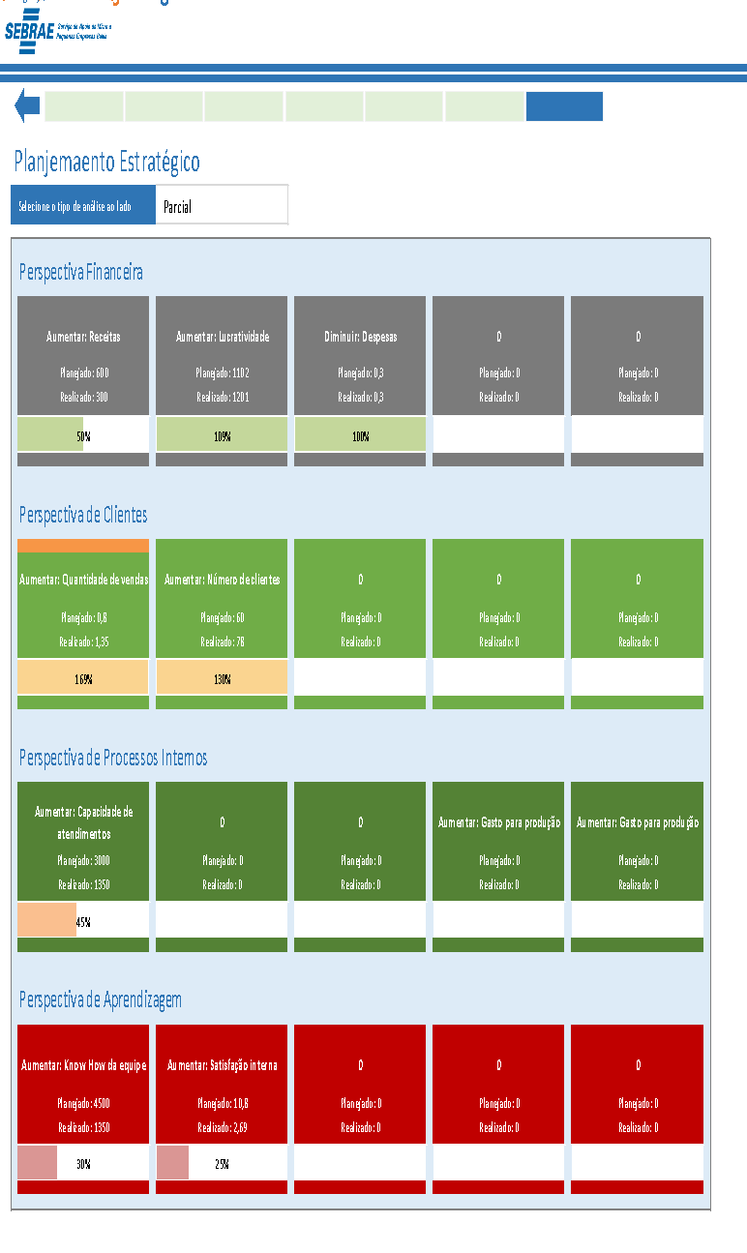
Planejamento Estratégico| Instruções

Acessar a Planilha
Instruções

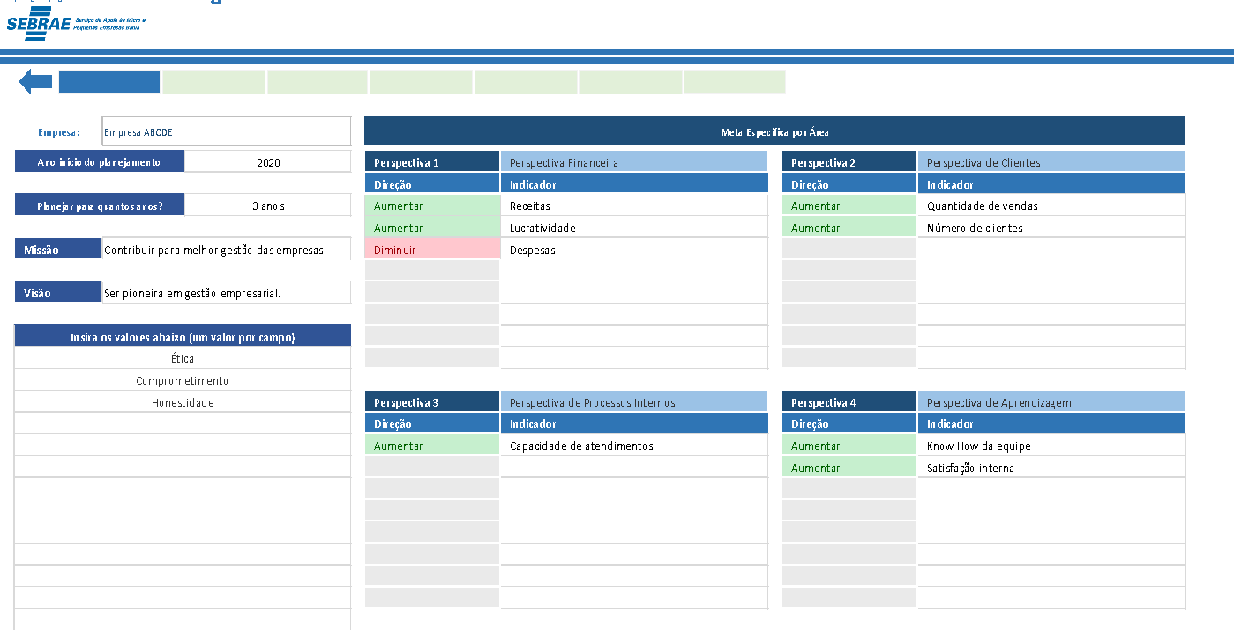

Utilize os botões para navegar na planilha.
Utilize a seta azul para voltar ao Menu.

Defina os indicadores para cada perspectiva e informe a melhor direção para o indicador (aumentar ou diminuir).

Preencha os dados da Empresa.

Insira os Fatores Internos e faça a Análise posteriormete.
Insira os Fatores Externos e faça a Análise posteriormente.

Selecione a Perspectiva desejada.

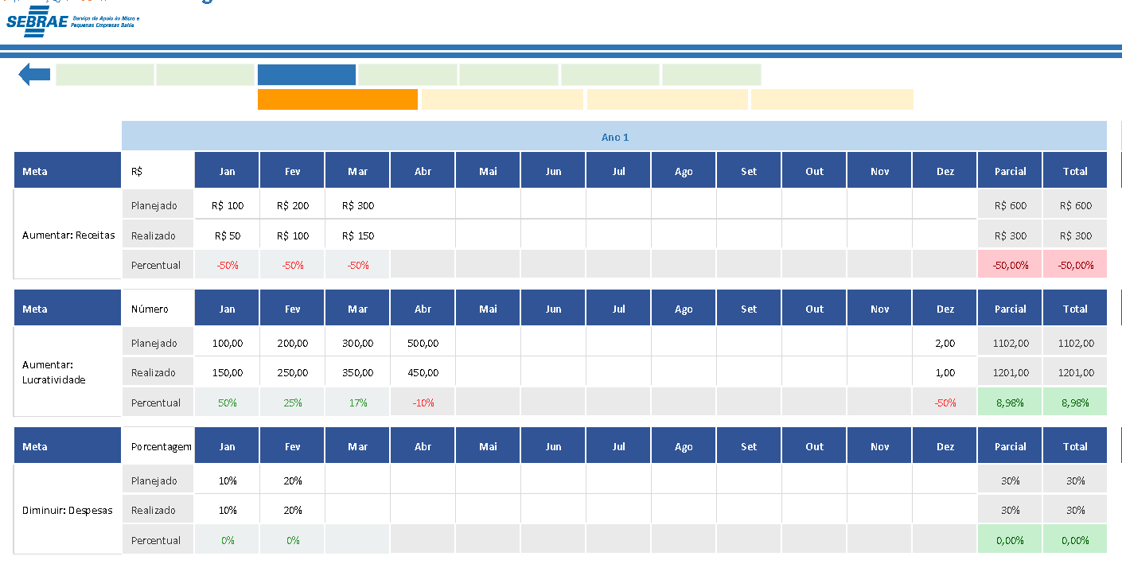

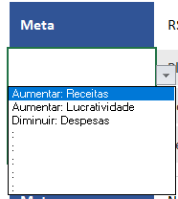

Escolha a Meta.

Definir os valores planejados para cada meta e conforme for acontecendo preencha os valores realizados.

Selecionar o Atributo.
Selecione a Perspectiva desejada.

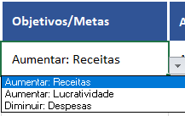

Escolha a Meta.
Definir as ações necessárias para cada meta estipulada, acompanhe os prazos e informe o percentual de excussão da ação.

Análisar os Resultados de acordo com cada perspectiva.

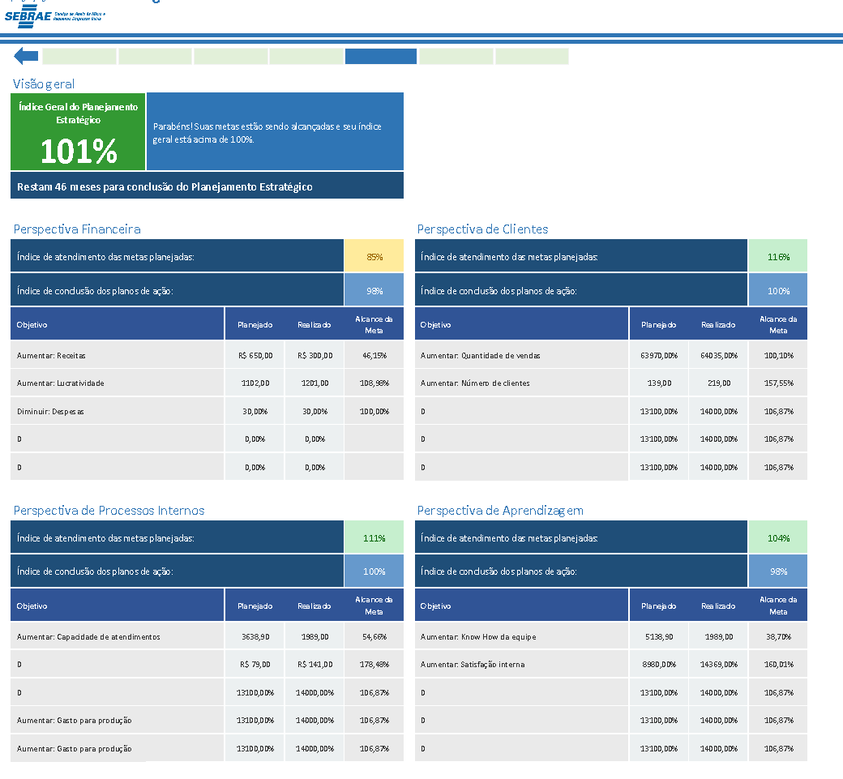

Análisar os Gráficos referentes a SWOT.

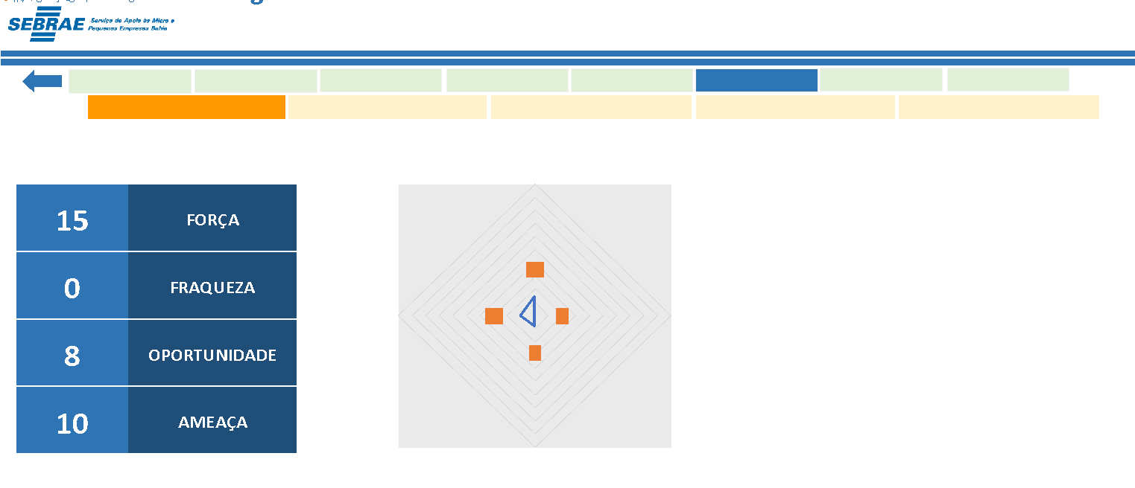

Análisar os Gráficos referente a Perspectiva Financeira.

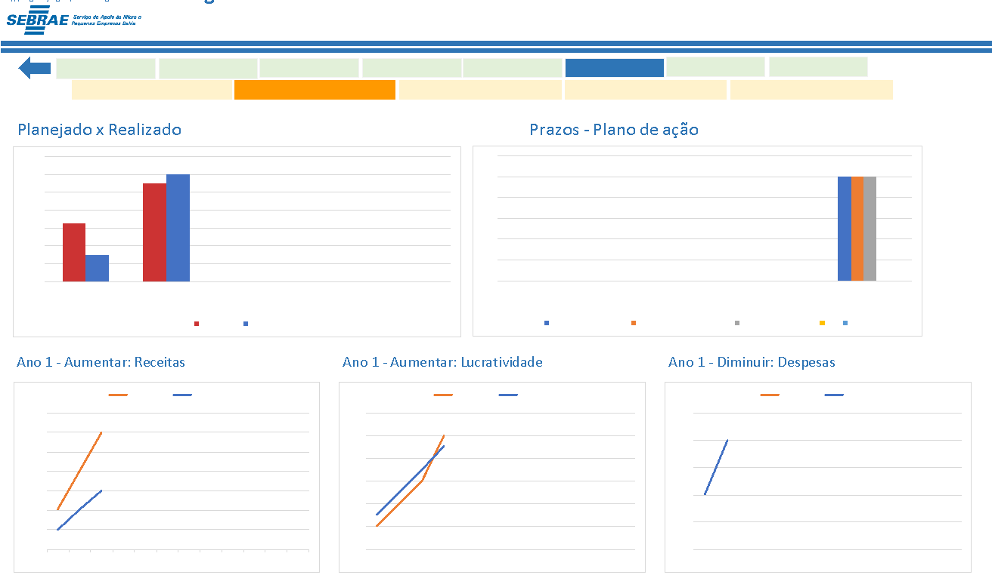

Análisar os Gráficos referentes a Perspectiva de Clientes.

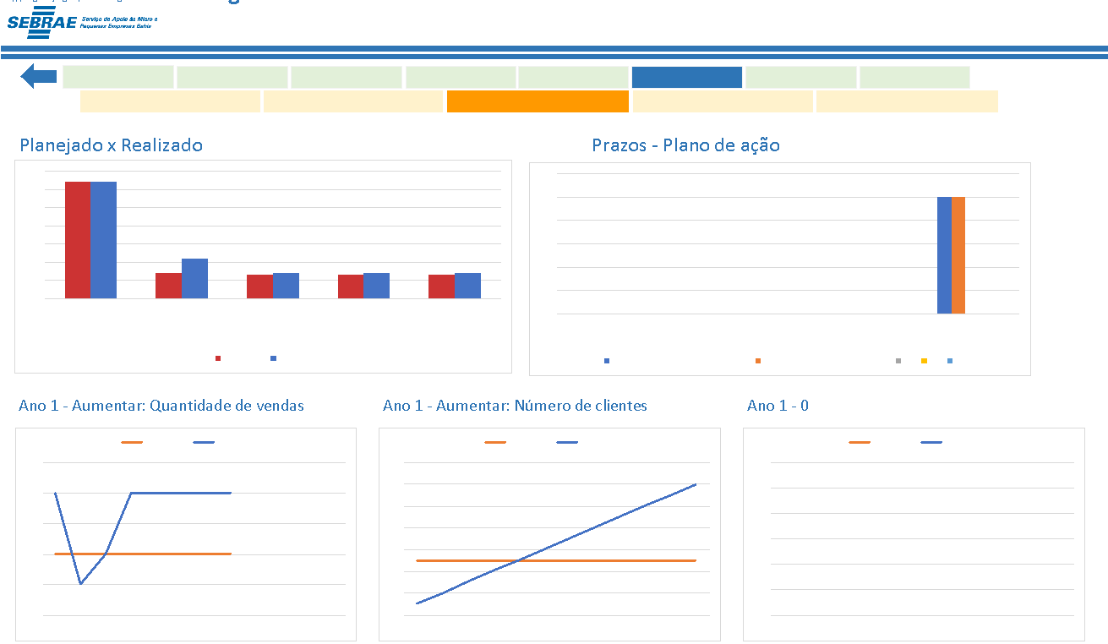

Análisar os Gráficos referentes a Perspectiva de Processos Internos.

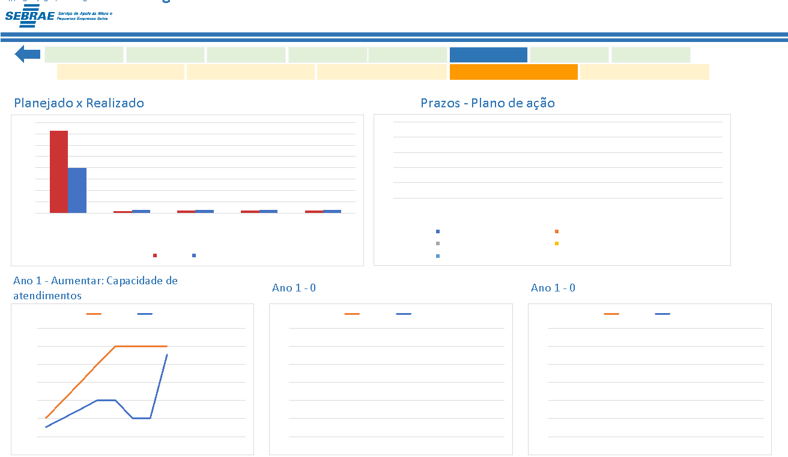

Análisar os Gráficos referentes a Perspectiva de Aprendizagem.

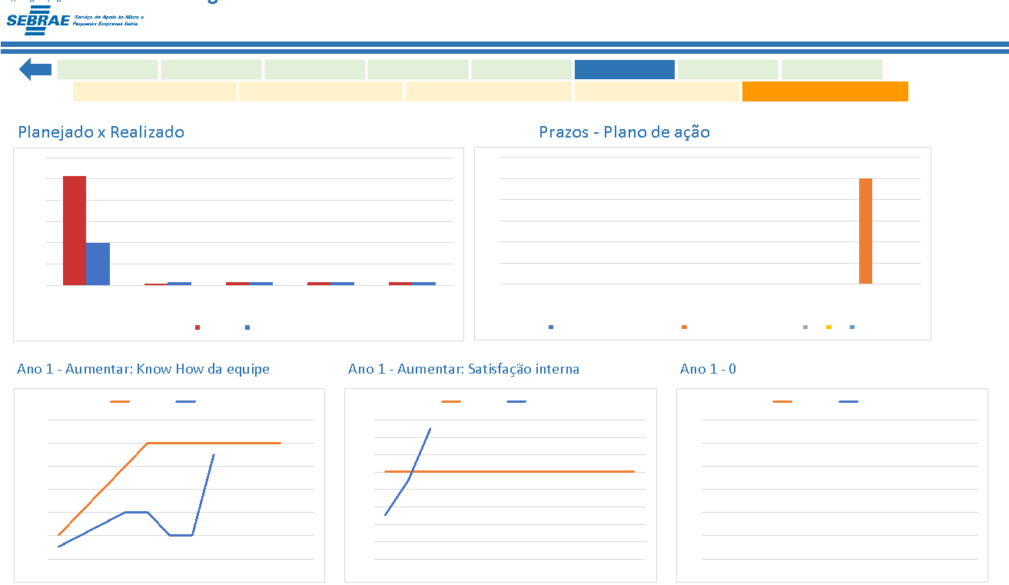

Análise o Mapa Estratégico de acordo com as Perspectivas.



Selecionando o Tipo de Análise (Parcial e Total).

